Sheet1
教师工号 | 教师姓名 | 职称 | 教师属性 | 所属院系 | 答疑时间 | 答疑方式 （需明确平台名称、群号信息等） | 校区 | 备注 | 备注
9501009 | 肖光辉 | 教授 | 在编 | 法律学院 | 星期四_08:00-10:00_[4-15] | 微信群 | 青浦校区
1001010 | 毕巍明 | 讲师 | 在编 | 法律学院 | 星期一_09:50-11:50_[4-15] | 学习通：dmx5070 | 青浦校区
0501035 | 张桂英 | 教授 | 在编 | 法律学院 | 星期二_12:00-14:00_[4-15] | 微信群 | 青浦校区 | guiying63@126.com
0301013 | 卢学英 | 副教授 | 在编 | 法律学院 | 星期一_8:15-10:15_[4-15] | 微信群 | 青浦校区 | hexue467@sina.com
0501015 | 邹彩霞 | 副教授 | 在编 | 法律学院 | 星期一_10:00-12:00_[4-15] | QQ群：118617952 | 青浦校区
0401017 | 李泽 | 副教授 | 在编 | 法律学院 | 星期一_08:15-10:15_[4-15] | 学习通：34022852 | 青浦校区
9801004 | 陈海萍 | 教授 | 在编 | 法律学院 | 星期三_12:30-14:30_[4-15] | 学习通：8402937 | 青浦校区
0601049 | 杨向东 | 副教授 | 在编 | 法律学院 | 星期二_09:00-11:00_[4-15] | 微信群 | 青浦校区 | bushyang@163.com
0501003 | 邱之岫 | 副教授 | 在编 | 法律学院 | 星期二_10:00-12:00_[4-15] | 微信群 | 青浦校区 | 13761589878@139.con
0701009 | 王卫明 | 副教授 | 在编 | 法律学院 | 星期一_14:00-16:00_[4-15] | 微信群 | 青浦校区 | 18021099380
0901025 | 黄辉 | 副教授 | 在编 | 法律学院 | 星期三_09:00-11:00_[4-15] | 微信群 | 青浦校区 | jxhh0504@126.com
0401028 | 孙波 | 副教授 | 在编 | 法律学院 | 星期二_13:00-15:00_[4-15] | 微信群 | 青浦校区 | sunbo1977@126.com
0201011 | 陈珺珺 | 讲师 | 在编 | 法律学院 | 星期三_14:40-16:40_[4-15] | 学习通：8640605 | 青浦校区
0901054 | 梁玥 | 副教授 | 在编 | 法律学院 | 星期三_12:50-14:50_[4-15] | QQ群：811712536 | 青浦校区
0401027 | 张进德 | 副教授 | 在编 | 法律学院 | 星期五_16:00-18:00_[4-15] | QQ群：923325499 | 青浦校区
0501023 | 孙彩虹 | 教授 | 在编 | 法律学院 | 星期五_14:30-16:30_[4-15] | 学习通：xw32622 | 青浦校区
0201010 | 孙青平 | 副教授 | 在编 | 法律学院 | 星期一_08:00-10:00_[4-15] | 微信群 | 青浦校区
0201009 | 徐杨 | 讲师 | 在编 | 法律学院 | 星期五_13:00-15:00_[4-15] | 学习通：21585522 | 青浦校区
0401022 | 刘英明 | 副教授 | 在编 | 法律学院 | 星期三_10:00-12:00_[4-15] | 学习通：6449853 | 青浦校区
1101010 | 任学强 | 教授 | 在编 | 法律学院 | 星期三_10:00-12:00_[4-15] | 微信群 | 青浦校区
0301017 | 胡绩成 | 讲师 | 在编 | 法律学院 | 星期三_13:00-15:00_[4-15] | B3-107 | 青浦校区 | yandge@126.com
0201022 | 余维民 | 讲师 | 在编 | 法律学院 | 星期三_15:00-17:00_[4-15] | 微信群 | 青浦校区 | weimin_yu@163.com
1701042 | 王绍佳 | 讲师 | 在编 | 法律学院 | 星期二_16:00-18:00_[4-15] | QQ群：519528107 | 青浦校区
9601005 | 翟新辉 | 副教授 | 在编 | 法律学院 | 星期三_9：45-11：45_[4-15] | 微信群 | 青浦校区 | zhxh2010@live.com
0401002 | 侯怀霞 | 教授 | 在编 | 法律学院 | 星期二_13:00-15:00_[4-15] | 微信群 | 青浦校区
0601057 | 石春玲 | 教授 | 在编 | 法律学院 | 星期四_12:45-14:45_[4-15] | 微信群 | 青浦校区
1201022 | 王康 | 教授 | 在编 | 法律学院 | 星期三_12:45-14:45_[4-15] | 微信群 | 青浦校区 | kangwang@live.com
9401003 | 黄萍 | 教授 | 在编 | 法律学院 | 星期一_12:30-14:30_[4-15] | 学习通：8566528 | 青浦校区
9601007 | 周正义 | 副教授 | 在编 | 法律学院 | 星期四_10:00-11:00_[4-15] 星期四_13:00-14:00_[4-15] | 学习通：9042337 | 青浦校区
9701006 | 王琳 | 副教授 | 在编 | 法律学院 | 星期一_13:00-15:00_[4-15] | QQ群：615139675 | 青浦校区
1001014 | 殷慧芬 | 副教授 | 在编 | 法律学院 | 星期一_15:00-17:00_[4-15] | 学习通：5161452 | 青浦校区
0901008 | 江涛 | 讲师 | 在编 | 法律学院 | 星期一_14:30-16:30_[4-15] | 学习通：fgf8640 | 青浦校区
9601004 | 黄吉品 | 讲师 | 在编 | 法律学院 | 星期一_12:30-14:30_[4-15] | 学习通：gq17272 | 青浦校区
0901024 | 李寒劲 | 讲师 | 在编 | 法律学院 | 星期一_10:30-12:30_[4-15] | QQ群：1065708192 | 青浦校区
1401015 | 曾荣鑫 | 讲师 | 在编 | 法律学院 | 星期一_10:00-12:00_[4-15] | 学习通：6108233 | 青浦校区
0301006 | 韩冰 | 副教授 | 在编 | 法律学院 | 星期一_8:30-10:30_[4-15] | 学习通：ex62156 | 青浦校区
1701034 | 孙哲 | 讲师 | 在编 | 法律学院 | 星期一_16:30-18:30_[4-15] | 学习通：4540420 | 青浦校区
0601006 | 李蕊 | 副教授 | 在编 | 法律学院 | 星期一_15:00-17:00_[4-15] | 微信群 | 青浦校区
1201006 | 梁德阔 | 教授 | 在编 | 法律学院 | 星期四_13:00-15:00_[4-15] | 学习通：fq08518 | 青浦校区
 | 赵运锋 | 副教授 | 在编 | 科研处 | 星期三_14:00-16:00_[4-15] | 微信群 | 青浦校区 | zhaoyunfeng1976@126.com
1501026 | 张倩 | 讲师 | 在编 | 法律学院 | 星期五_14:00-16:00_[4-15] | 学习通：rc91723 | 青浦校区
0801022 | 曹阳 | 教授 | 在编 | 经济法学院 | 星期三_19:00-21:00_[4-15] | QQ群号:833077013 | 青浦校区
9701002 | 何艳梅 | 教授 | 在编 | 经济法学院 | 星期三_9:30-11:30_[4-15] | 学习通，邀请码:90155674 | 青浦校区
1001002 | 汤玉枢 | 教授 | 在编 | 经济法学院 | 星期三_16:00-18:00_[4-15] | 微信号13761679278，法律逻缉学群 | 青浦校区
0301015 | 王文革 | 教授 | 在编 | 经济法学院 | 星期一8：30-10：00，16：30-17：00_[4-15] | QQ环境法答疑群1061773727;原学习通微信群同步使用 | 青浦校区
1001003 | 丁茂中 | 教授 | 在编 | 经济法学院 | 星期三_13:00-15:00_[4-15] | 微信群、公众号 | 青浦校区
1001005 | 胡水晶 | 副教授 | 在编 | 经济法学院 | 星期四_12:30-14:30_[4-15] | 超星平台 QQ群682470870 QQ群971715952 电子邮件 | 青浦校区
0201018 | 卢玮 | 副教授 | 在编 | 经济法学院 | 星期五_9:50-11:50_[4-15] | 学习通，邀请码：2320500 | 青浦校区
0201021 | 剧宇宏 | 教授（校内） | 在编 | 经济法学院 | 星期三_ 14:30--16：30_[4-15] | QQ群:1078282998 | 青浦校区
0201015 | 杨彤丹 | 副教授 | 在编 | 经济法学院 | 星期一_13:00-15:00_[4-15] | 学习通，邀请码：9550720,7494627 | 青浦校区
0101003 | 陈颖健 | 副教授 | 在编 | 经济法学院 | 星期二_19:00-21:00_[4-15] | QQ群陈颖健坐班答疑群:1092620344 | 青浦校区
1001016 | 姚颉靖 | 副教授 | 在编 | 经济法学院 | 星期一_9:00-11:00_[4-15] | QQ群：1061299760 | 青浦校区
0401018 | 孙放 | 副教授 | 在编 | 经济法学院 | 星期三_9:00-11:00_[4-15] | QQ群：1063258470 | 青浦校区
1801054 | 姜烨 | 讲师 | 在编 | 经济法学院 | 星期五_12:30-14:30_[1-15] | 学习通，邀请码：49112993 | 青浦校区
0901013 | 荆德亭 | 讲师 | 在编 | 经济法学院 | 星期三_10:00-12:00_[4-15] | 学习通群号:43597865 | 青浦校区
0401005 | 朱楠 | 讲师 | 在编 | 经济法学院 | 星期一_12:00-14:00_[4-15] | 微信群“知识产权总论”和“知识产权诉讼由仲裁” | 青浦校区
1101013 | 朱晓燕 | 讲师 | 在编 | 经济法学院 | 星期一_15:00-17:00_[4-15] | 学习通，邀请码：gf28363 | 青浦校区
0301008 | 赵园园 | 副教授 | 在编 | 经济法学院 | 星期四_13:00-15:00_[4-15] | 学习通，邀请码：7813734 | 青浦校区
0401026 | 石俭平 | 副教授 | 在编 | 国际法学院 | 星期一_17:00-19:00_[4-15] | 超星学习通（小组邀请码：pd39918） | 青浦校区
0601062 | 王祥修 | 教授 | 在编 | 国际法学院 | 星期四_12:00-14:00_[4-15] | 超星学习通（小组邀请码：st92465） | 青浦校区
9701004 | 王艳冰 | 副教授 | 在编 | 国际法学院 | 星期一_10:00-12:00_[4-15] | 超星学习通（小组邀请码：cf13747） | 青浦校区
1801021 | 曹俊金 | 副教授 | 在编 | 国际法学院 | 星期三_15:00-17:00_[4-15] | QQ群：1030497513 | 青浦校区
0201005 | 沈吉利 | 讲师 | 在编 | 国际法学院 | 星期二_13:00-15:00_[4-15] | QQ群：206876695 | 青浦校区
1301003 | 张亚楠 | 讲师 | 在编 | 国际法学院 | 星期三_15:00-17:00_[4-15] | QQ群，群聊名称：上政 张亚楠老师 答疑辅导群，群号：1091728324， 密码：0321 | 青浦校区
1701008 | 刘婷 | 讲师 | 在编 | 国际法学院 | 星期二_10:00-12:00_[4-15] | 超星学习通（小组邀请码：ww30770） | 青浦校区
1801022 | 许庆坤 | 教授 | 在编 | 国际法学院 | 星期一_19:00-21:00_[4-15] | 超星学习通（小组邀请码：vx11710） | 青浦校区
0601035 | 贾琳 | 副教授 | 在编 | 国际法学院 | 星期一_8:15-9:15_ 星期四_13:00-14:00_[4-15] | 超星学习通（小组邀请码：se73658） | 青浦校区
1101011 | 蔡鑫 | 讲师 | 在编 | 国际法学院 | 星期一_12:00-14:00_[4-15] | 超星学习通（小组邀请码：pp01317） | 青浦校区
1801055 | 李小林 | 讲师 | 在编 | 国际法学院 | 星期三_14:30-16:30_[4-15] | qq群：907945755 | 青浦校区
1201024 | 陈振云 | 副教授 | 在编 | 国际法学院 | 星期一_13:00-15:00_[4-15] | 超星学习通（小组邀请码：zh60828） | 青浦校区
9601010 | 王丽华 | 教授 | 在编 | 国际法学院 | 星期二_19:00-21:00_[4-15] | 超星学习通（小组邀请码：cp70663） | 青浦校区
1301026 | 盛红生 | 教授 | 在编 | 国际法学院 | 星期一_18:00-20:00_[4-15] | 超星学习通-上海政法学院课程中心盛红生“国际公法”2114052、“反恐与法律”4979703、“国际公法英语”8177945和QQ3537525807国际法培训中心 | 青浦校区
0201007 | 刘恩媛 | 副教授 | 在编 | 国际法学院 | 星期四_10:00-12:00_[4-15] | 超星学习通（小组邀请码：xw18979） | 青浦校区
0901002 | 谢可训 | 副教授 | 在编 | 国际法学院 | 星期二_16:15-18:15_[4-15] | 超星学习通（小组邀请码：je36880） | 青浦校区
0201013 | 万震 | 讲师 | 在编 | 国际法学院 | 星期三_9:00-11:00_[4-15] | QQ群：1060157426 | 青浦校区
1801060 | 陈珺 | 讲师 | 在编 | 国际法学院 | 星期三_10:00-12:00_[4-15] | 超星学习通（小组邀请码：qq48266） | 青浦校区
1101025 | 张东平 | 副教授 | 在编 | 刑事司法学院 | 星期三_15:00-17:00_[4-15] | 微信群，所有学生已加入各课程的班级微信群 | 青浦校区
9201003 | 陈丽天 | 副教授 | 在编 | 刑事司法学院 | 星期 一14：45-16：45[4-15] | 微信群，所有学生已加入各课程的班级微信群 | 青浦校区
9101002 | 江维龙 | 副教授 | 在编 | 刑事司法学院 | 星期一9:45-11:45[4-15] | 微信群，所有学生已加入各课程的班级微信群 | 青浦校区
301005 | 卫磊 | 副教授 | 在编 | 刑事司法学院 | 星期二8:15—10:15[4-15] | 学习通 | 青浦校区
1701040 | 胡萍 | 助教 | 在编 | 刑事司法学院 | 星期四10:00-12：00[4-15] | 学习通 | 青浦校区
301004 | 王娜 | 副教授 | 在编 | 刑事司法学院 | 周二19:00-21:00[4-15] | 微信群，所有学生已加入各课程的班级微信群 | 青浦校区
1101026 | 刘崇亮 | 副教授 | 在编 | 刑事司法学院 | 星期一14:30-16:30[4-15] | 微信群，所有学生已加入各课程的班级微信群 | 青浦校区
1201011 | 魏化鹏 | 讲师 | 在编 | 刑事司法学院 | 星期一8:15-9:15，星期二8:15-9:15，[4-15] | 微信群，所有学生已加入各课程的班级微信群 | 青浦校区
1101005 | 骆群 | 副教授 | 在编 | 刑事司法学院 | 星期一10:11:00，星期一13:00-14:00，[4-15] | 微信群，所有学生已加入各课程的班级微信群 | 青浦校区
9201004 | 朱沅沅 | 副教授 | 在编 | 刑事司法学院 | 星期四12:00-14：00[4-15] | 学习通 | 青浦校区
192 | 范海鹰 | 副教授 | 返聘 | 刑事司法学院 | 周二_17:30-19:30_[3-15] | B3-105 | 青浦校区
1701010 | 马岩 | 讲师 | 在编 | 刑事司法学院 | 周一(9:30-11:30) | 学习通，微信群 | 青浦校区
9201002 | 王存文 | 副教授 | 在编 | 警务学院 | 星期一 18:00-20:00 [4-15] | 微信平台 | 青浦校区
0601014 | 王志亮 | 教授 | 在编 | 警务学院 | 星期二 13:00-15:00 [4-15] | 微信平台 | 青浦校区
0201017 | 胡文华 | 讲师 | 在编 | 警务学院 | 星期四 16:00-18:00 [4-15] | QQ平台 | 青浦校区 |  | 群号：1060108775
1801029 | 王罗超 | 助教 | 在编 | 警务学院 | 星期二_12:30-14:30_[4-15] | 学习通平台、警务学院各班级微信群 | 青浦校区
1801042 | 冯秋迪 | 讲师 | 在编 | 警务学院 | 星期一 18:00-20:00 [4-15] | 微信平台 | 青浦校区
1601005 | 刘红军 | 助教 | 在编 | 警务学院 | 星期三 12：50--14:50 [4-15] | 超星平台 | 青浦校区 | 28985476
0901029 | 蔡一军 | 副教授 | 在编 | 警务学院 | 星期二 8:00-10:00 [4-15] | 微信平台 | 青浦校区
1001007 | 李光勇 | 副教授 | 在编 | 警务学院 | 星期二 9:00-11:00[4-15] | 微信群名称：2020年李光勇答疑与辅导群 | 青浦校区
0701018 | 储德峰 | 副教授 | 在编 | 警务学院 | 星期一 19:00-21:00 [4-15] | 微信群:毛概023班；每周1次 | 青浦校区
1801052 | 刘泽鑫 | 讲师 | 在编 | 警务学院 | 星期一 9:00-11:00 [4-15] | 微信平台 | 青浦校区
0401013 | 刘瑞瑞 | 副教授 | 在编 | 警务学院 | 星期三 12:30-14:30 [4-15] | QQ群 | 青浦校区 | 比较刑法学：731806855 | 法学概论：1012743780
0501014 | 杜雪晶 | 副教授 | 在编 | 警务学院 | 星期二 16：00-18:00 [4-16] | 微信平台 | 青浦校区
0801021 | 徐俊峰 | 副教授 | 在编 | 马克思主义学院 | 星期四_13:00-15:00_[4-15] | 超星学习通邀请码:qm95830 | 青浦校区
1001004 | 杨华 | 副教授 | 在编 | 马克思主义学院 | 星期一_13:00-15:00_[4-15] | 超星学习通邀请码:99901636 | 青浦校区
0501001 | 徐世甫 | 校内教授 | 在编 | 马克思主义学院 | 星期四_18:00-20:00_[4-15] | QQ群:166303686 | 青浦校区
0601046 | 李雪萍 | 教授 | 在编 | 马克思主义学院 | 星期一_9:00-11:00_[4-15] | QQ群:1031072374 | 青浦校区
0601018 | 刘会强 | 教授 | 在编 | 马克思主义学院 | 星期四_8:15-10:15_[4-15] | 超星学习通小组群邀请码:pt41269 | 青浦校区
0901018 | 辛慧丽 | 副教授 | 在编 | 马克思主义学院 | 星期一_12:50-14:50_[4-15] | QQ群:1007931224 | 青浦校区
0901007 | 陈宝 | 副教授 | 在编 | 马克思主义学院 | 星期一_13:00-14:00_[4-15]星期四_13:00-14:00_[4-15] | 超星学习通邀请码:cp77766 | 青浦校区
1901026 | 侯天佐 | 副教授 | 在编 | 马克思主义学院 | 星期二_13:00-15:00_[4-15] | 超星学习通邀请码:ye59449 | 青浦校区
1401002 | 刘旭光 | 讲师 | 在编 | 马克思主义学院 | 星期一_18:00-20:00_[4-15] | 超星学习通小组群邀请码:gw78080 | 青浦校区
1601018 | 陈婷 | 讲师 | 在编 | 马克思主义学院 | 星期一_10:00-11:00_[4-15]星期一_15:00-16:00_[4-15] | 超星学习通小组群邀请码:hk56041 | 青浦校区
1601017 | 李勇 | 讲师 | 在编 | 马克思主义学院 | 星期一_14:00-16:00_[4-15] | 超星学习通邀请码:yr98632 | 青浦校区
0501029 | 颜湘颖 | 讲师 | 在编 | 马克思主义学院 | 星期二_13:00-15:00_[4-15] | 超星学习通群聊邀请码：ed89541 | 青浦校区
1701032 | 李望根 | 讲师 | 在编 | 马克思主义学院 | 星期一_9:00-11:00_[4-15] | 超星学习通邀请码:sf60366 | 青浦校区
1301020 | 张光紫 | 讲师 | 在编 | 马克思主义学院 | 星期二_9:00-11:00_[4-15] | 超星学习通邀请码:dy50254 | 青浦校区
1701030 | 李先悦 | 讲师 | 在编 | 马克思主义学院 | 星期一_10:00-11:00_[4-15] 星期一_13:00-14:00_[4-15] | QQ群:1060169389 | 青浦校区
1708012 | 涂立贤 | 讲师 | 在编 | 马克思主义学院 | 星期一_9:30-11:30_[4-15] | QQ群:1061454380 | 青浦校区
1801046 | 詹轶 | 讲师 | 在编 | 马克思主义学院 | 星期三_13:30-15:30_[4-15] | QQ群:589284753 | 青浦校区
1801051 | 高旭 | 讲师 | 在编 | 马克思主义学院 | 星期一_18:00-20:00_[4-15] | 超星学习通邀请码：1844489；9317018 | 青浦校区
1801047 | 蒋翠婷 | 讲师 | 在编 | 马克思主义学院 | 星期二_13:00-15:00_[4-15] | QQ群:640684824 | 青浦校区
1901033 | 赵凌飞 | 讲师 | 在编 | 马克思主义学院 | 星期四_8:15-10:15_[4-15] | QQ群:669144838 | 青浦校区
1901034 | 张婷 | 讲师 | 在编 | 马克思主义学院 | 星期二_13:00-15:00_[4-15] | 超星学习通小组邀请码：zn25073 | 青浦校区
1901045 | 周丹 | 讲师 | 在编 | 马克思主义学院 | 星期一_9:00-11:00_[4-15] | 超星学习通群聊邀请码:jw03567 | 青浦校区
1701049 | 王成汉 | 助教 | 在编 | 学校办公室 | 星期一_14:00-16:00_[4-15] | 超星学习通邀请码：49988788 | 青浦校区
1701023 | 于腾云 | 助教 | 在编 | 学生工作部 | 星期四_8:30-10:30_[4-15] | 超星学习通邀请码：72255117 | 青浦校区
1801061 | 叶尔江·达吾列提汗 | 助教 | 在编 | 学生工作部 | 星期三_13:30-15:30_[4-15] | 超星学习通邀请码：fz34328 | 青浦校区
701033 | 鲍长生 | 副教授 | 在编 | 经济管理学院 | 星期三_9:00-11:00_[1-15] | 学习通:ud31839 | 青浦校区
1601026 | 陈雪婷 | 助教 | 在编 | 经济管理学院 | 星期二_14:00-16:00[1-15] | QQ群:1060816749 | 青浦校区
0401023 | 冯涛 | 校内教授 | 在编 | 经济管理学院 | 星期二_15:00-17:00_[1-15] | QQ群:1061961764 | 青浦校区
1901039 | 顾昱 | 讲师 | 在编 | 经济管理学院 | 星期二_10:00-12:00_[1-15] | 学习通:sp20584 | 青浦校区
0901016 | 郭平 | 讲师 | 在编 | 经济管理学院 | 星期一_18：00-20:00_[1-15] | QQ群:921166791 | 青浦校区
0401016 | 郝洁 | 讲师 | 在编 | 经济管理学院 | 星期三_14：30-16:30_[1-15] | 学习通:yv69419 | 青浦校区
601048 | 何英 | 副教授 | 在编 | 经济管理学院 | 星期一_14:00-16:00_[1-15] | 学习通:kn21341 | 青浦校区
9501008 | 黄慧 | 讲师 | 在编 | 经济管理学院 | 星期一_8:30-10:30_[1-15] | 微信群:财务会计（202002） | 青浦校区 | 教师微信:Huanghui237223
1301029 | 黄晓东 | 副教授 | 在编 | 经济管理学院 | 星期四_16:00-18:00_[1-15] | 学习通:xz01501 | 青浦校区
1501049 | 孔兆蓉 | 讲师 | 在编 | 经济管理学院 | 星期五_12:30-14:30_[1-15] | 学习通:rh53396 | 青浦校区
0601009 | 李强 | 教授 | 在编 | 经济管理学院 | 星期三_15:00-17:00_[1-15] | 微信群:证券投资学微信群 | 青浦校区 | 教师微信:15800334949
1601008 | 李霞 | 讲师 | 在编 | 经济管理学院 | 星期二_10:00-12:00_[1-15] | 微信群:2020年税法实务学习交流群 | 青浦校区 | 教师微信:18817875422
1601023 | 刘俊利 | 讲师 | 在编 | 经济管理学院 | 星期四_10:00-12:00_[1-15] | QQ群:1091899498 | 青浦校区
1901002 | 刘俊生 | 讲师 | 在编 | 经济管理学院 | 星期二_9:00-11:00_[1-15] | 学习通:fa71856 | 青浦校区
601047 | 刘宪 | 教授 | 在编 | 经济管理学院 | 星期三_13:00-15:00_[1-15] | 学习通:vkh3824 | 青浦校区
401012 | 刘志强 | 教授 | 在编 | 经济管理学院 | 星期四_17:30-19:30_[1-15] | 微信群:2020春季学期刘志强老师计量经济学 | 青浦校区 | 联系方式:18602118197
1801018 | 潘汇丰 | 讲师 | 在编 | 经济管理学院 | 星期二_18:30-20:30_[1-15] | QQ群:1061717061 | 青浦校区
0901050 | 孙颖 | 讲师 | 在编 | 经济管理学院 | 星期二_9:00-11:00_[1-15] | QQ群:1047401930 | 青浦校区
1401008 | 万兰兰 | 讲师 | 在编 | 经济管理学院 | 星期三_14:40-16:40_[1-15] | 微信群:《金融工程》&《房地产金融学（视频课）》 | 青浦校区
1801014 | 汪立元 | 教授 | 在编 | 经济管理学院 | 星期三_15:00-17:00_[1-15] | 微信群:18级审计1班、18级审计2班 | 青浦校区 | 教师微信:13301992756
20010004 | 王明明 | 讲师 | 在编 | 经济管理学院 | 星期一_12:00-14:00_[1-15] | 学习通:ng17348 | 青浦校区
1601007 | 王旸 | 讲师 | 在编 | 经济管理学院 | 星期一_18:00-20:00_[1-15] | 学习通:xw25574 | 青浦校区
801019 | 翁爱治 | 副教授 | 在编 | 经济管理学院 | 星期二_9:50-11:50_[1-15] | 学习通:dr05075 | 青浦校区
0901052 | 吴向阳 | 讲师 | 在编 | 经济管理学院 | 星期四_13:00-15:00_[1-15] | 微信群:财政学课程讨论答疑，国际商务2讨论答疑 | 青浦校区 | 联系方式:188 0183 0602
801005 | 吴玥 | 副教授 | 在编 | 经济管理学院 | 星期一_9:45-11:45_[1-15] | 钉钉群:微积分答疑群 | 青浦校区 | 微信号:13816956052
1701017 | 肖侠 | 讲师 | 在编 | 经济管理学院 | 星期一_14:30-16:30_[1-15] | qq群:1092355550 | 青浦校区
401020 | 徐华 | 副教授 | 在编 | 经济管理学院 | 星期四_9:00-11:00_[1-15] | 直播实时:https://zoom.com.cn/j/7366661115 | 青浦校区
0801018 | 张健 | 副教授 | 在编 | 经济管理学院 | 星期四_10:10-11:10/11:55-12:55_[1-15] | 学习通:ww77952 | 青浦校区
1401009 | 张洁瑶 | 讲师 | 在编 | 经济管理学院 | 星期二_8:15-10:15_[1-15] | 微信群:自习辅导—张洁瑶2020 | 青浦校区 | 联系方式:jieyaozhang@126.com
601063 | 章萍 | 教授 | 在编 | 经济管理学院 | 星期一_19:00-21:00_[1-15] | 学习通:wr05657 | 青浦校区
0601058 | 郑立明 | 副教授 | 在编 | 经济管理学院 | 星期二_15:00-17:00_[1-15] | 微信群:人生有幸选沙盘，来到上政不遗憾 | 青浦校区 | 联系电话:18916016346/ 邮箱:harryzhenglmy@163.com
1101007 | 邹淼 | 讲师 | 在编 | 经济管理学院 | 星期一_9:50-11:50_[1-15] | QQ群：1004108670 | 青浦校区
0401006 | 康晓光 | 教授 | 在编 | 经济管理学院 | 星期二_16:30-18:30_[1-15] | 网课期间班级划分到潘汇丰老师班级下，进校后开始坐班答疑 | 青浦校区
0401025 | 宋源 | 副教授 | 在编 | 经济管理学院 | 星期二_9:00-11:00_[1-15] | 学习通:hs36851 | 青浦校区
0901051 | 邓可 | 讲师 | 在编 | 经济管理学院 | 星期二_19:00-21:00_[1-15] | 学习通:mp85381 | 青浦校区
1101006 | 李婧 | 副教授 | 在编 | 经济管理学院 | 星期二_9:00-11:00_[1-15] | 学习通：44655830 | 青浦校区
0901023 | 何怀玉 | 副教授 | 在编 | 经济管理学院 | 星期一_15：00-17：00_[1-15] | QQ群:1092569053 | 青浦校区
1501043 | 杜建军 | 副教授 | 在编 | 政府管理学院 | 星期四_10:00-12:00[1-15] | 微信群 | 青浦校区 | 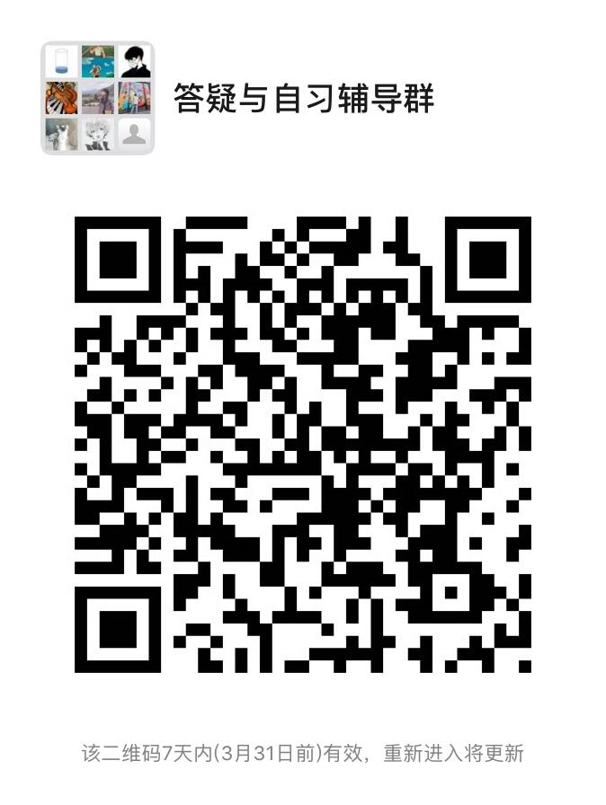
0401010 | 段媛媛 | 讲师 | 在编 | 政府管理学院 | 星期二_08:15-09:15_[4-15] 星期二_13:00-14:00_[4-15] | QQ群：951432785（2020春季学期坐班答疑&自习辅导群） | 青浦校区
8701013 | 段晓英 | 副教授 | 在编 | 政府管理学院 | 星期三_08:30-10:30_[4-15] | 学习通 | 青浦校区
1901038 | 韩冬涛 | 讲师 | 在编 | 政府管理学院 | 星期二_15:00-17:00_[4-15] | 学习通平台、课程微信群 | 青浦校区 | 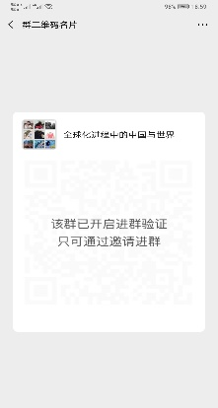
1101028 | 华智亚 | 副教授 | 在编 | 政府管理学院 | 星期三_10:00-12:00_[4-15] | 微信群“当代中国社会建设”、“社会分层与流动” | 青浦校区
1301023 | 贾少学 |  | 在编 | 政府管理学院 | 星期三_14:00-16:00_[4-15] | 微信群 | 青浦校区 | 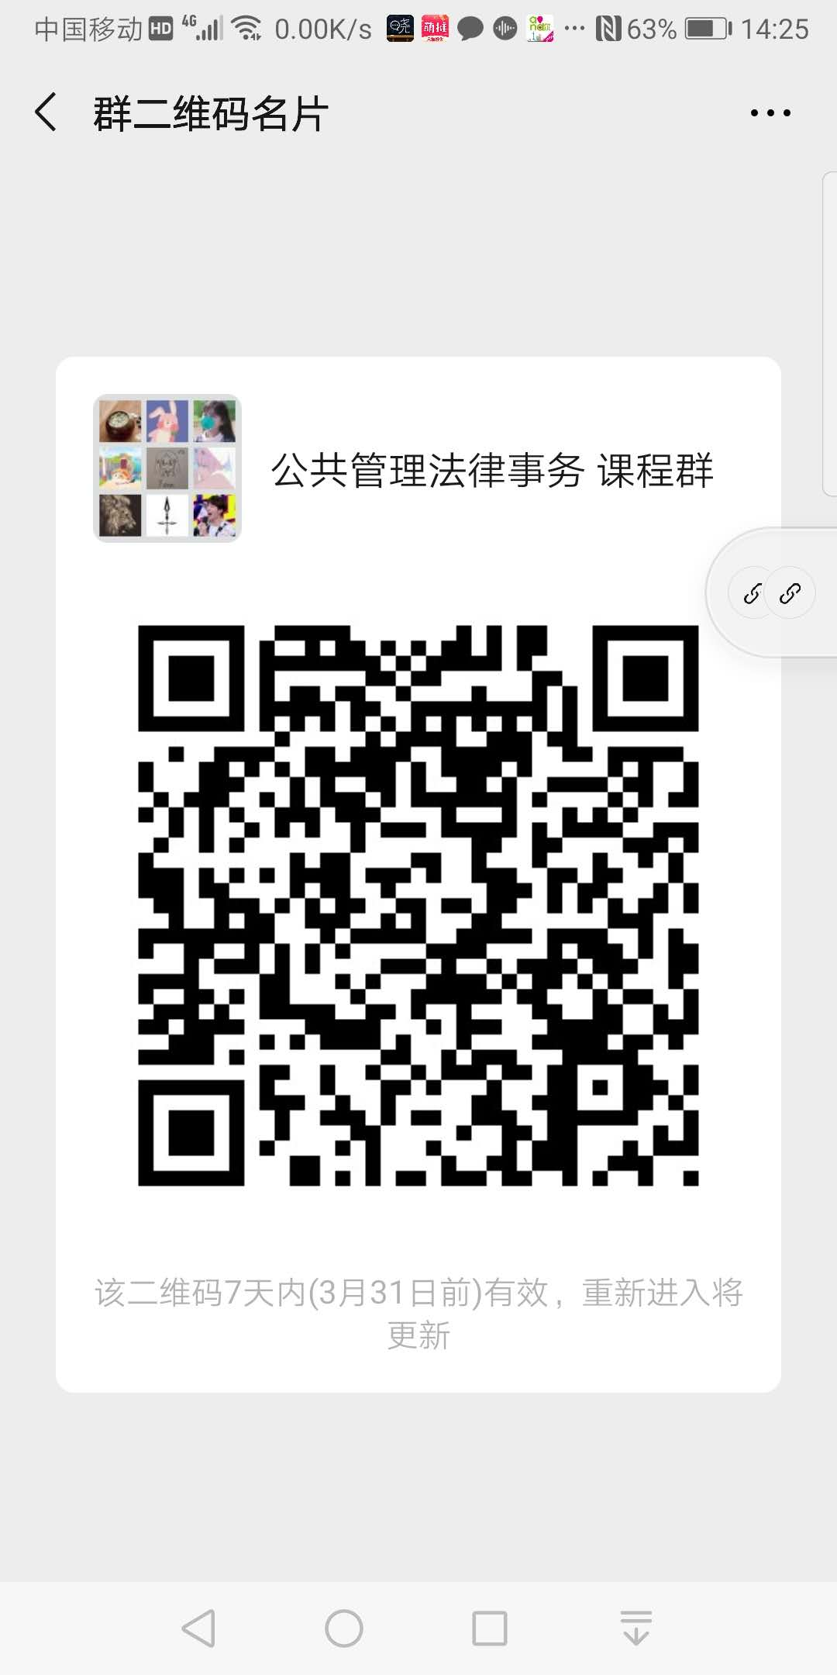
1201016 | 姜珊 |  | 在编 | 政府管理学院 | 星期一_10:00_12:00_[4-15] | 学习通 nu05482 | 青浦校区 | 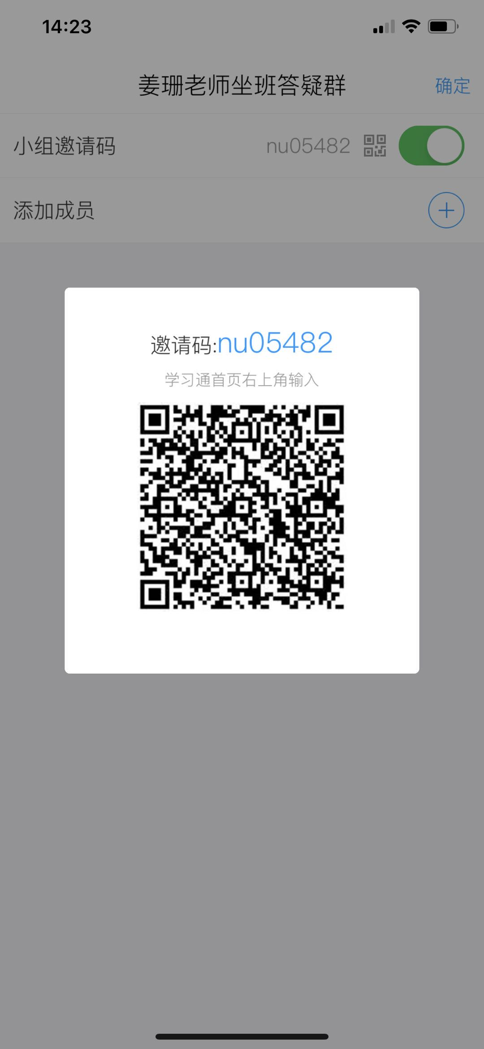
0701016 | 孔凡河 | 副教授 | 在编 | 政府管理 | 星期五_08:30—09:30_[4-15] 星期五_13:30—14:30_[4-15] | 微信群 | 青浦校区 | 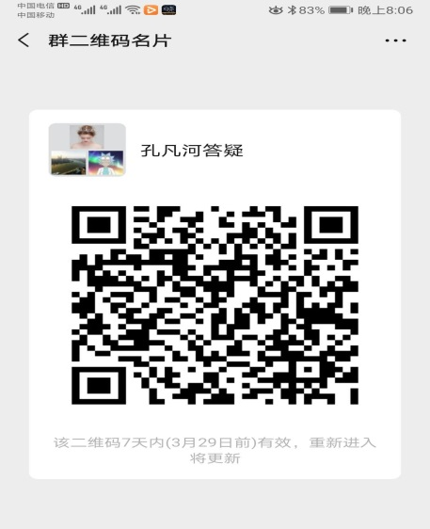
0601059 | 李爱萍 | 教授 | 在编 | 政府管理学院 | 星期一_14:00_16:00_[4-15] | 微信群：邀请码：8551609 | 青浦校区
0601007 | 连淑芳 | 教授 | 在编 | 政府管理学院 | 星期三_12:00-14:00_[4-15] | 学习通8238184 | 青浦校区
1201012 | 刘芳 | 副教授 | 在编 | 政府管理学院 | 星期三_13:00-15:00_[4-15] | 微信群：1.刘芳老师社会调查研究方法通识课；2.刘芳老师矫正社会学 | 青浦校区 | 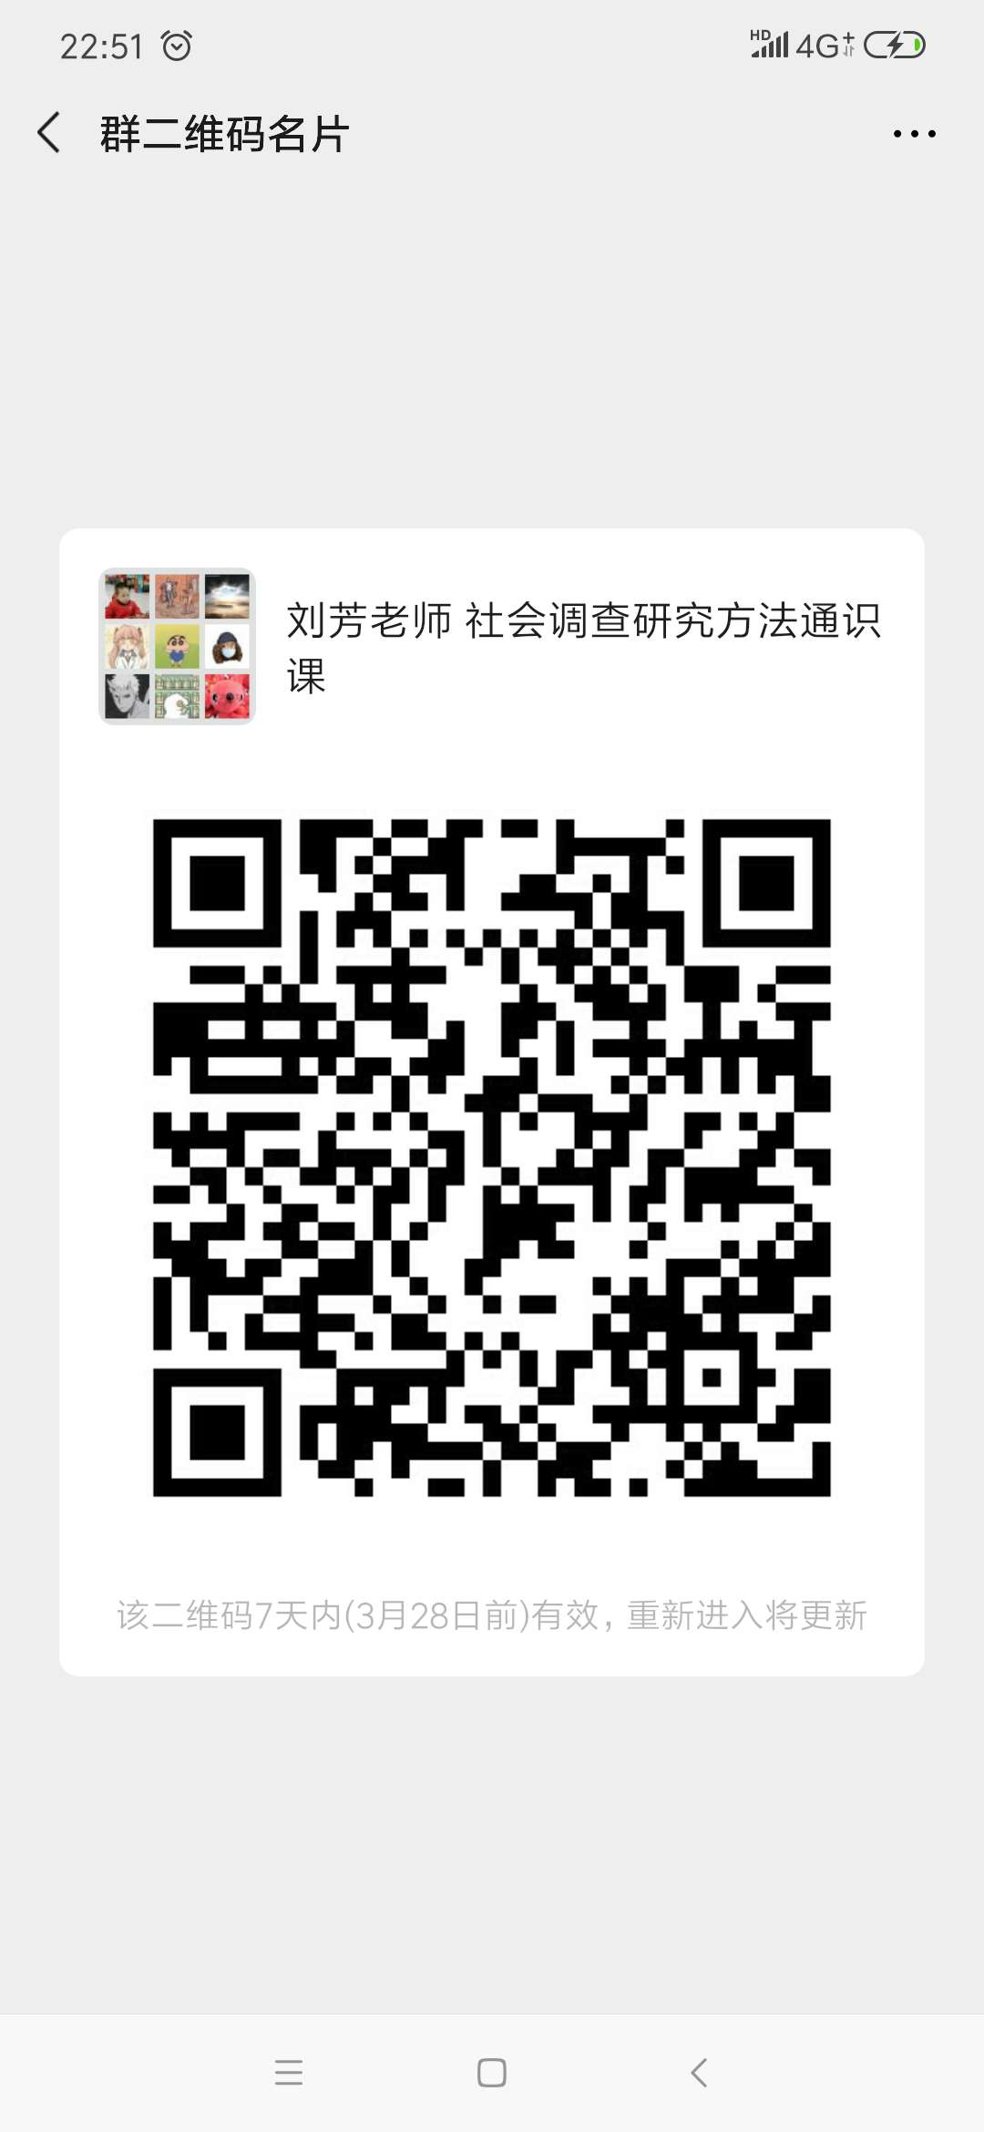
0701034 | 卢驰文 | 副教授 | 在编 | 政府管理学院 | 星期一_10:00-12:00_[4-15] | 西方经济学学习交流微信群 | 青浦校区 |  
1101030 | 罗小娟 | 讲师 | 在编 | 政府管理学院 | 星期三_14:30-16:30_[4-15] | 微信群 | 青浦校区 | 
1901006 | 庞娇艳 | 讲师 | 在编 | 政府管理学院 | 星期一_19:00-21:00_[4-15] | 学习通。教育心理学：80132333；认知心理学：51740022；心理统计学：4735662 | 青浦校区
0601013 | 曲玉波 | 教授 | 在编 | 政府管理学院 | 星期一_13:00-15:00_[4-15] | 学习通 | 青浦校区 | 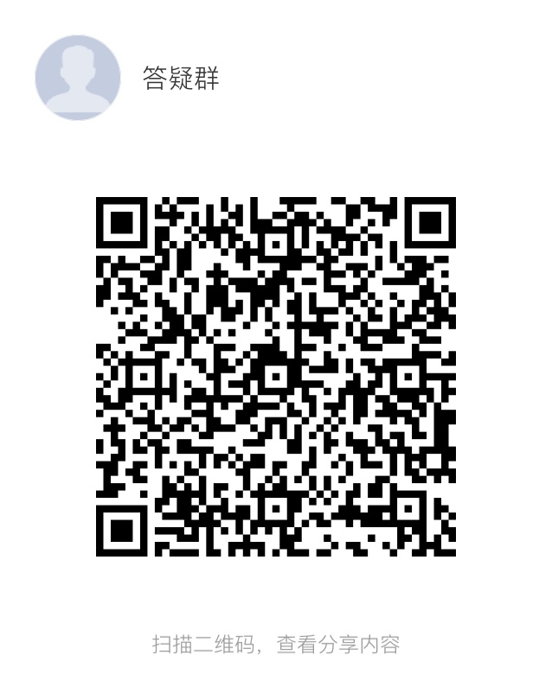
0201024 | 任丹凤 | 副教授 | 在编 | 政府管理学院 | 星期五_13:00-15:00_[4-15] | 微信群 | 青浦校区 | 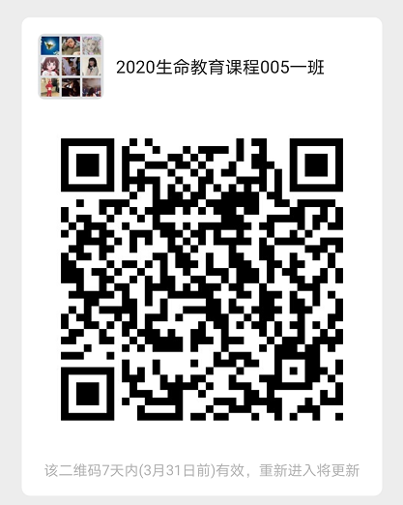 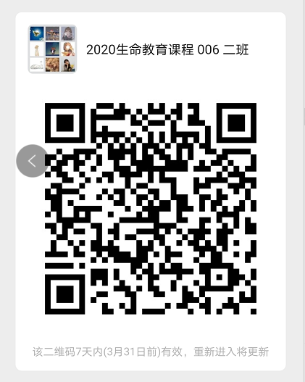
1301013 | 申剑敏 | 讲师 | 在编 | 政府管理学院 | 星期三_12:30-14:30_[1-15] | 微信群（2020春季比较政治，2020春季政府与社会） | 青浦校区 | 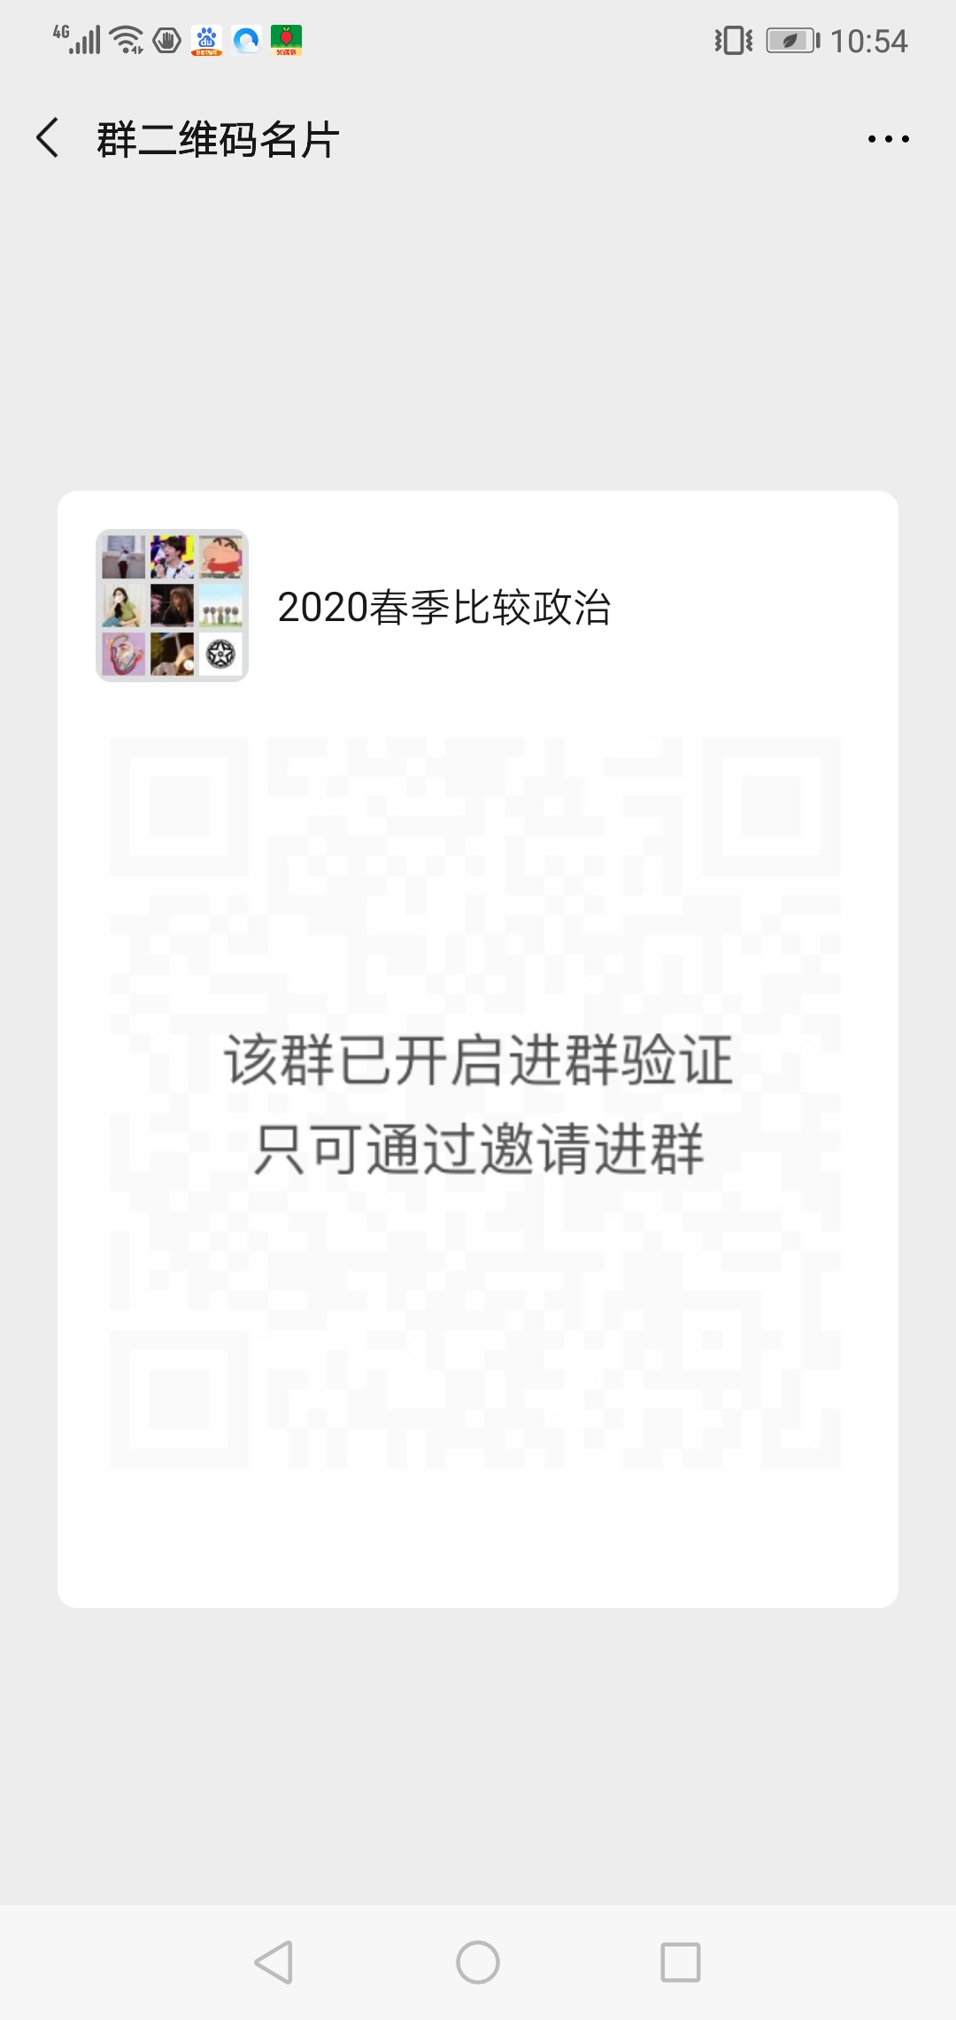 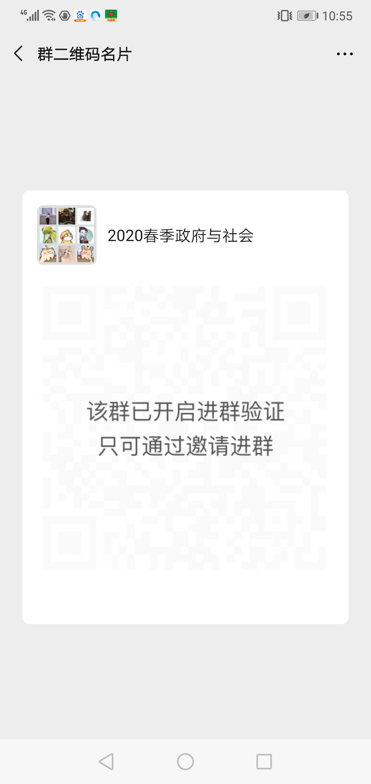
0601064 | 石发勇 | 教授 | 在编 | 政府管理学院 | 星期四_10:00-12:00[4-15] | 微信群，石发勇老师坐班答疑群 | 青浦校区 | 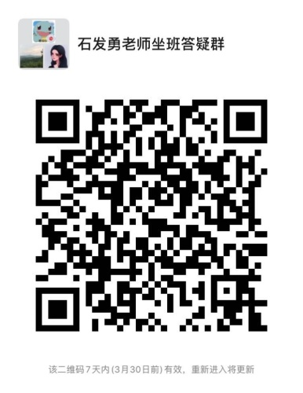
1601009 | 时怡雯 | 讲师 | 在编 | 政府管理学院 | 星期二_10:00-12:00_[4-15] | 学习通平台的班级群以及站内私信 | 青浦校区
1801050 | 史田一 | 讲师 | 在编 | 政府管理学院 | 星期一_13:00-15:00_[4-15] | 微信 | 青浦校区 | 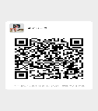 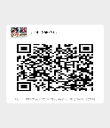 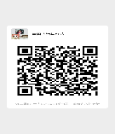
1001013 | 孙频捷 | 讲师 | 在编 | 政府管理学院 | 星期三_13:00-15:00_[4-15] | 微信群 | 青浦校区 | 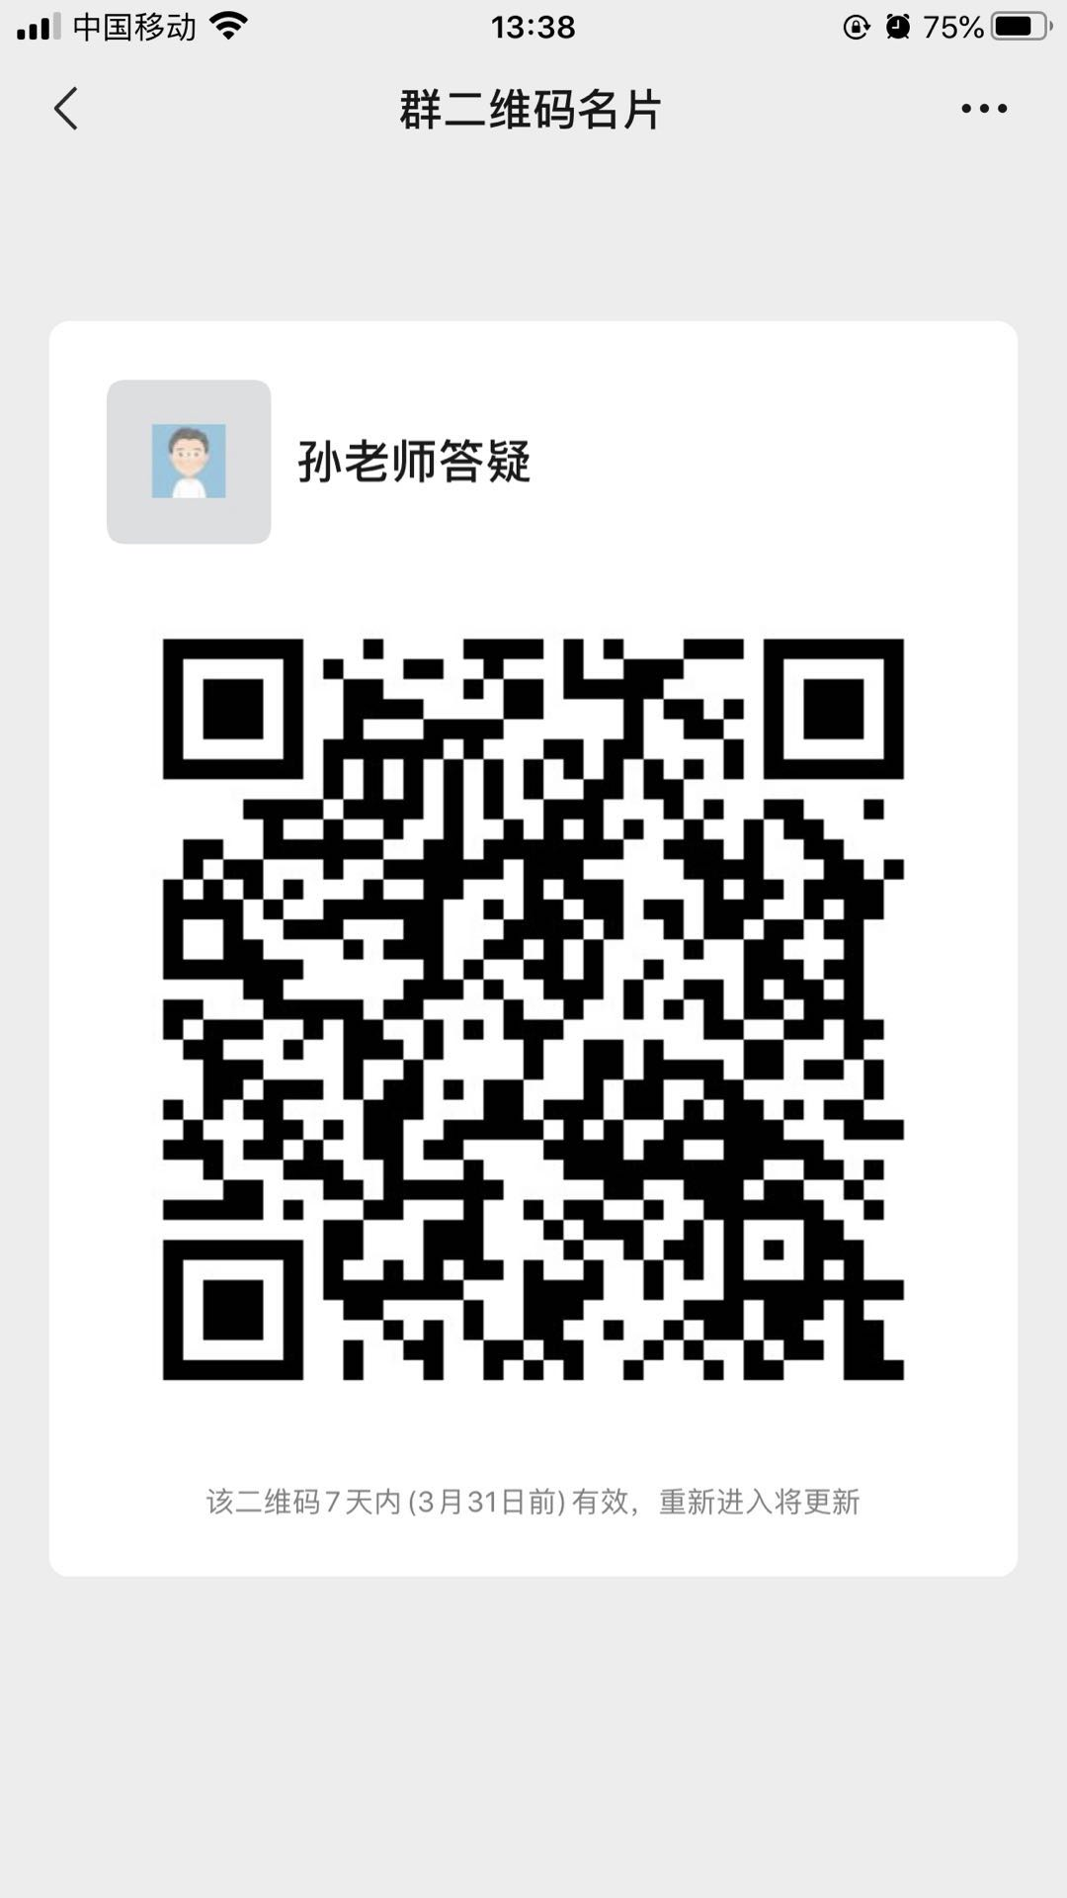
0701023 | 谈谭 | 副教授 | 在编 | 政府管理学院 | 星期四_12:45-14:45_[4-15] | 超星学习通 | 青浦校区
1401005 | 汪伟民 | 教授 | 在编 | 政府管理学院 | 星期一_16:00-18:00_[4-15] | 微信群 | 青浦校区 | 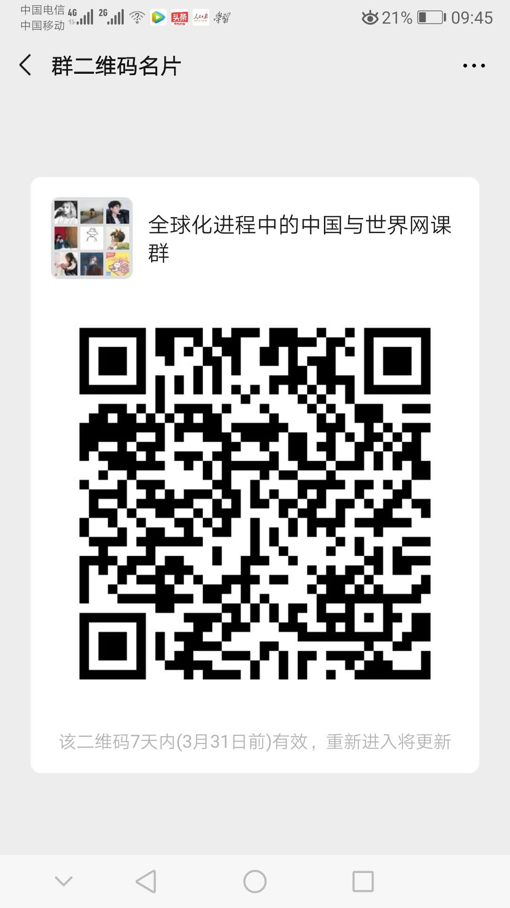
1601011 | 王聪 | 讲师 | 在编 | 政府管理学院 | 星期一_17:15-19:15_[4-15］ | QQ群号：630473774或微信课程群 | 青浦校区
0901028 | 王涵 | 讲师 | 在编 | 政府管理学院 | 星期二_13:00-15:00_[4-15] | 微信群（群聊名称：公共危机管理 周五8:15-9:45；管理学原理 周四14:50-17:15；地方政府学 周一18:15-20:40） | 青浦校区
0701032 | 王慧博 | 教授 | 在编 | 政府管理学院 | 星期二_10:00-12:00_[4-15] | 微信群 | 青浦校区
0501038 | 王蔚 | 教授 | 在编 | 政府管理学院 | 星期一_17:15-19:15_[4-15] | 微信群 | 青浦校区 | 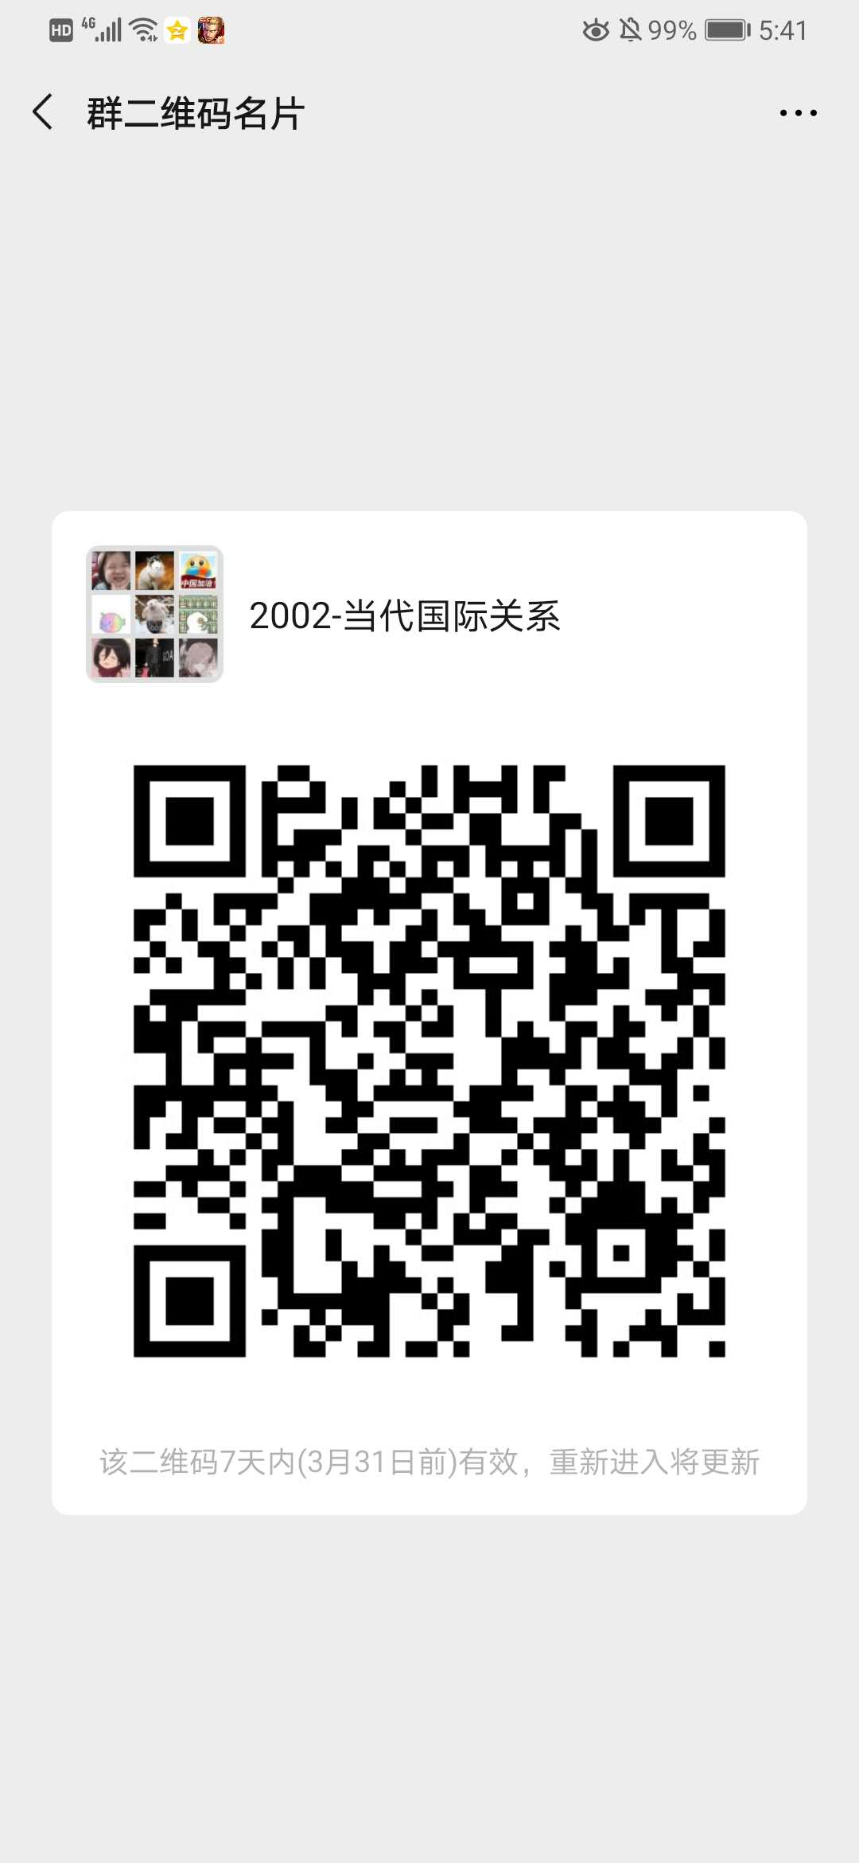 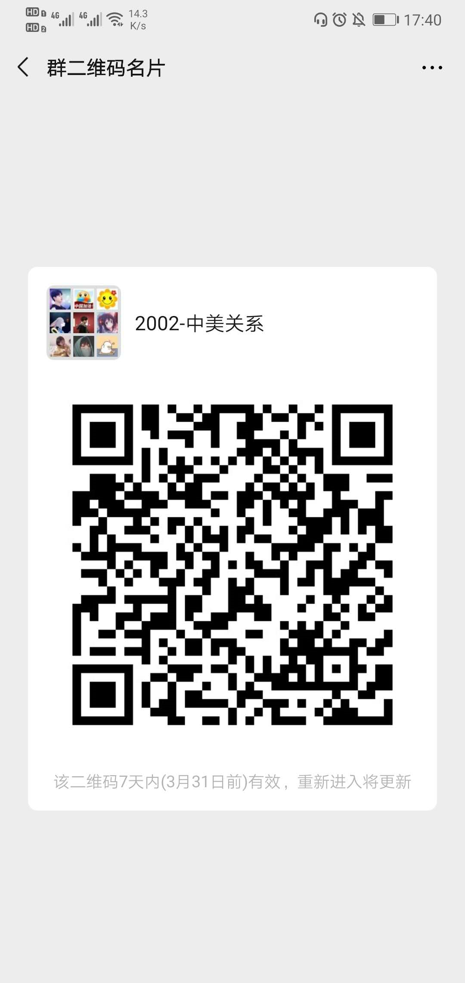
0401031 | 王晓晶 | 副教授 | 在编 | 政府管理学院 | 星期三_14:00-16:00_[4-15] | 微信群 | 青浦校区 | 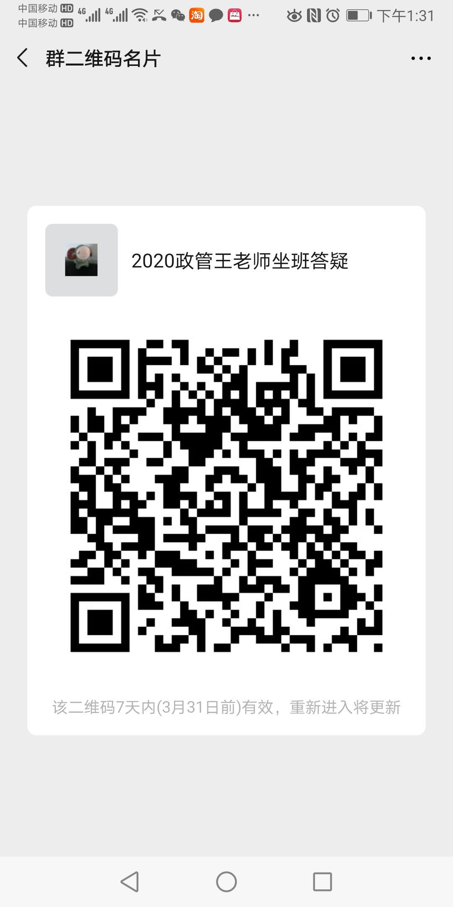
0901004 | 王晓燕 | 副教授 | 在编 | 政府管理学院 | 星期三_13:00-15:00_[4-15] | 微信课程群，微信群名2020政府与社会发展，2020管理心理学 | 青浦校区 | 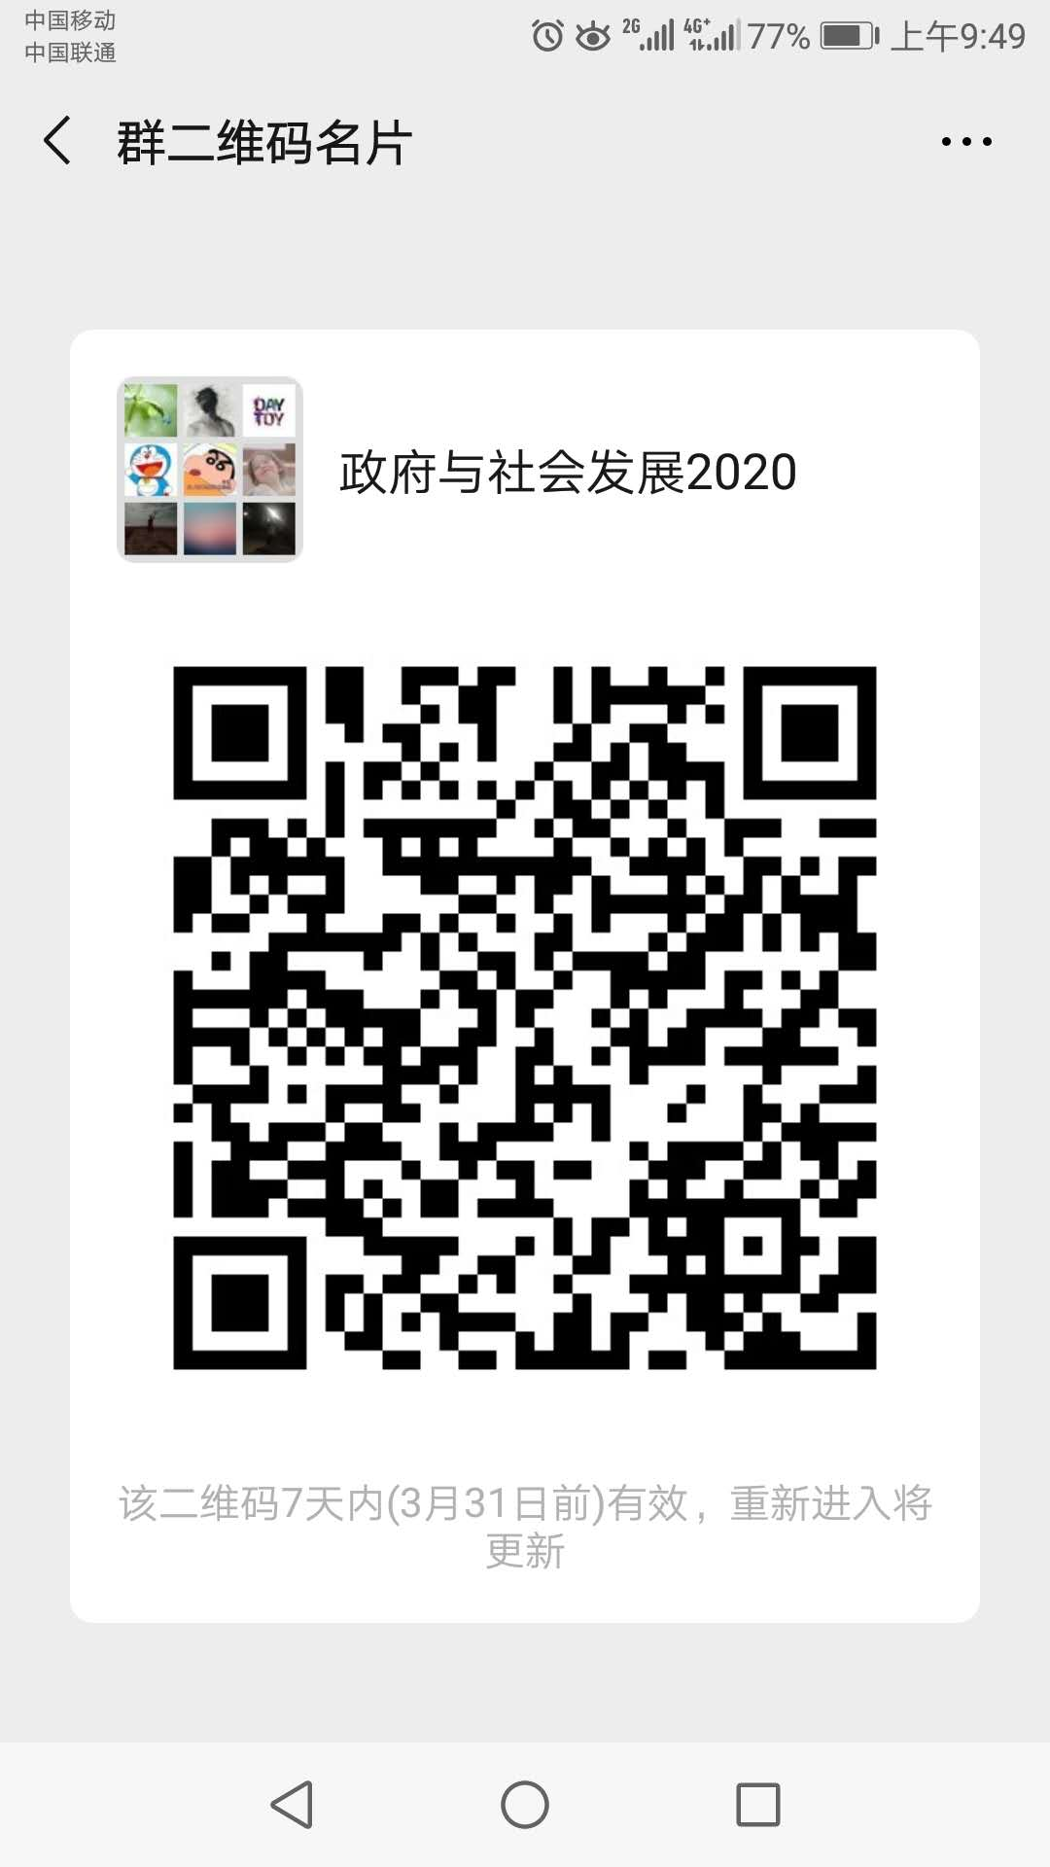 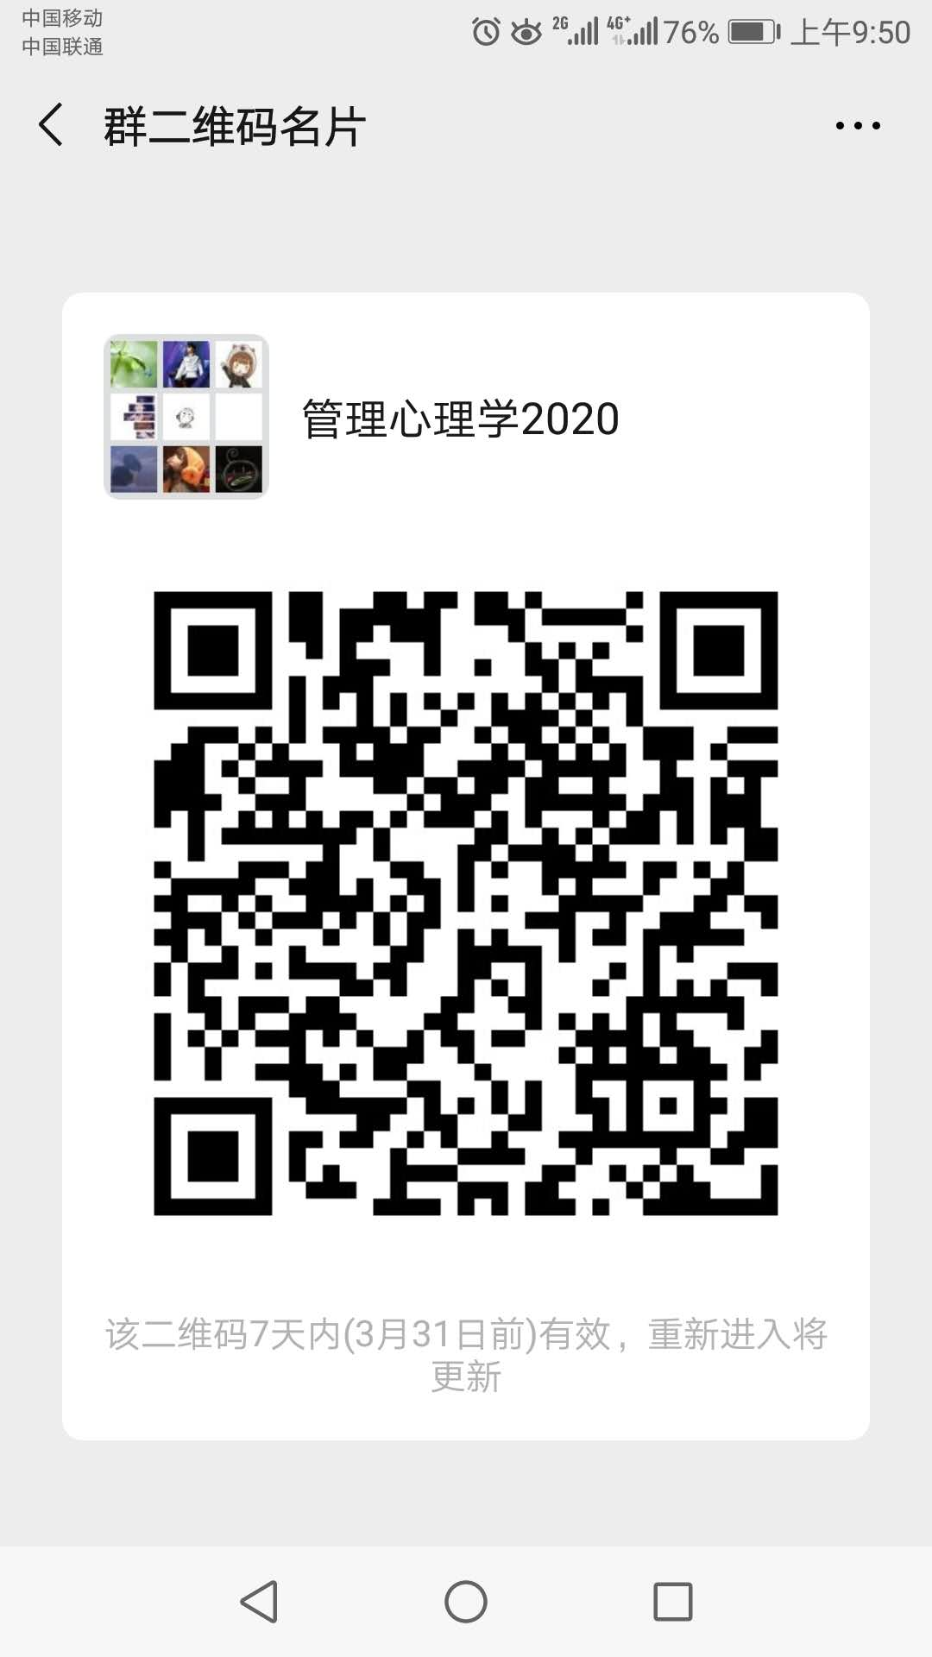
0901053 | 王裔艳 | 副教授 | 在编 | 政府管理学院 | 星期一_08:50-09:50_[4-15] 星期一_11:50-12:50_[4-15] | 《劳动关系学课程》和《中外社保比较课程》微信群 | 青浦校区 | 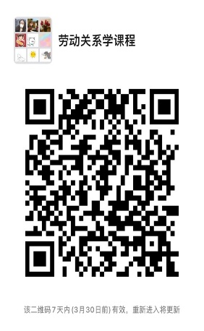 
1701027 | 温曼 | 副教授 | 在编 | 政府管理学院 | 星期二_09：00-11：00_[3-15] | 腾讯QQ班级群:872697688 | 青浦校区
0601023 | 肖倩 | 副教授 | 在编 | 政府管理学院 | 星期二_13:00-15:00_[4-15] | QQ群（群号1060626169） | 青浦校区
1201008 | 辛方坤 | 副教授 | 在编 | 政府管理学院 | 星期四_09:00-11:00_[4-15] | 微信群 | 青浦校区 | 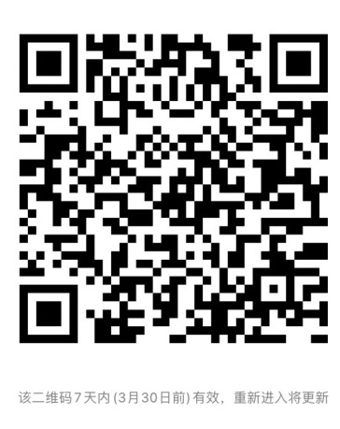
0601028 | 徐锐 | 讲师 | 在编 | 政府管理学院 | 星期四_08:15-09:45_[4-15] 星期四_12:00-12:30_[4-15] | 微信群：公务员制度001班、公务员制度002班、世界文明史002班 | 青浦校区
0901039 | 杨玲丽 | 校内教授 | 在编 | 政府管理学院 | 星期一_12:00-14:00_[4-15] | 微信群（社会统计学与计算机应用、薪酬管理上课） | 青浦校区 | 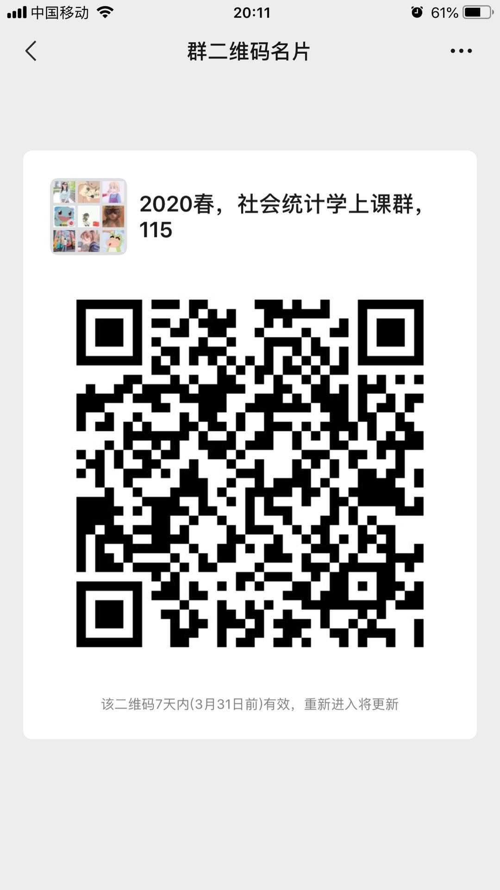 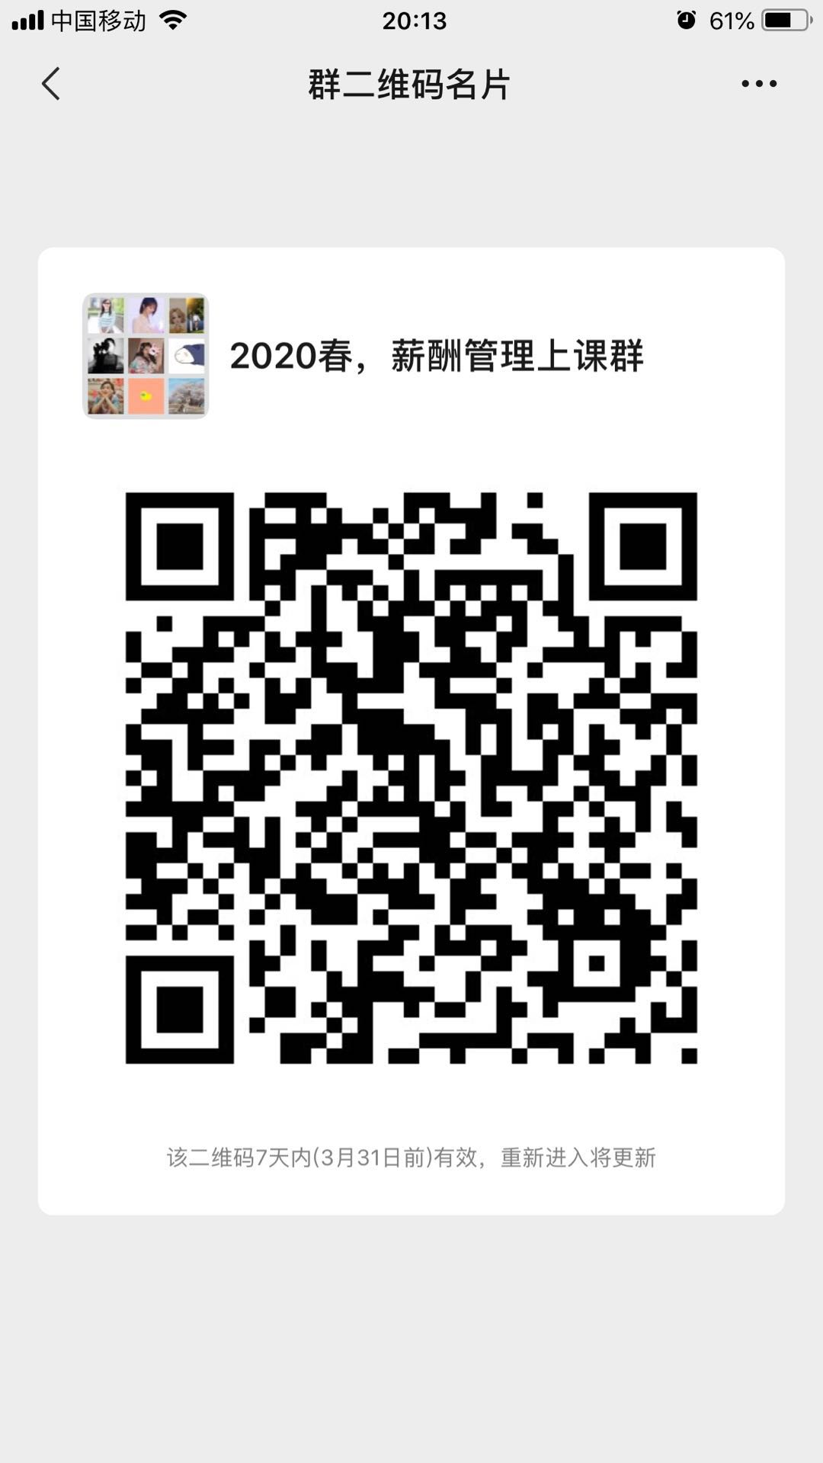
0701037 | 杨小辉 | 讲师 | 在编 | 政府管理 | 星期一_16:00-18:00_[4-15] | 学习通 小组ID 12368799 | 青浦校区
0901026 | 岳小颖 | 副教授 | 在编 | 政府管理学院 | 星期三_15:00-17:00_[4-15] | 微信群 | 青浦校区
1601010 | 张弛 | 副教授 | 在编 | 政府管理学院 | 星期一_14:30-16:30_[4-15] | 2020国际政治概论微信群、大国崛起001微信群、大国崛起002微信群 | 青浦校区 | 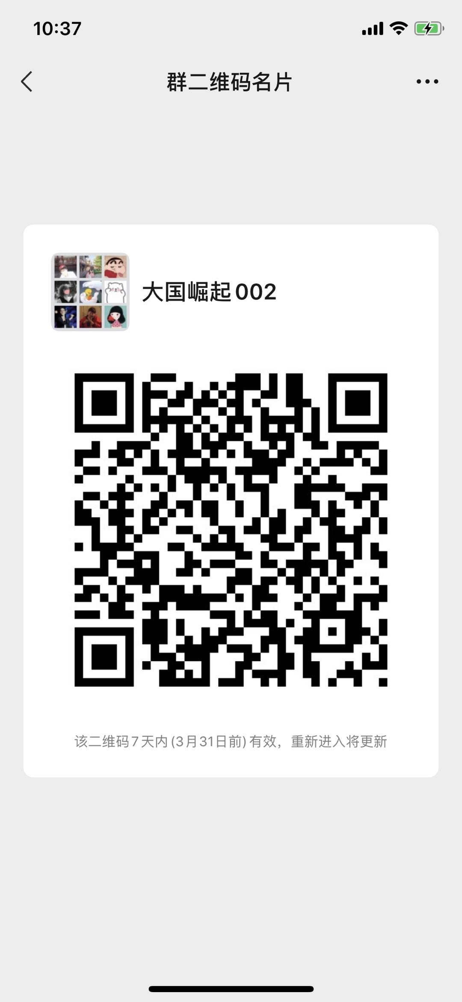
1601030 | 张和云 | 讲师 | 在编 | 政府管理学院 | 星期一_13:00-15:00_[4-15] | QQ群号：883440072（申请需备注坐班答疑） | 青浦校区 | 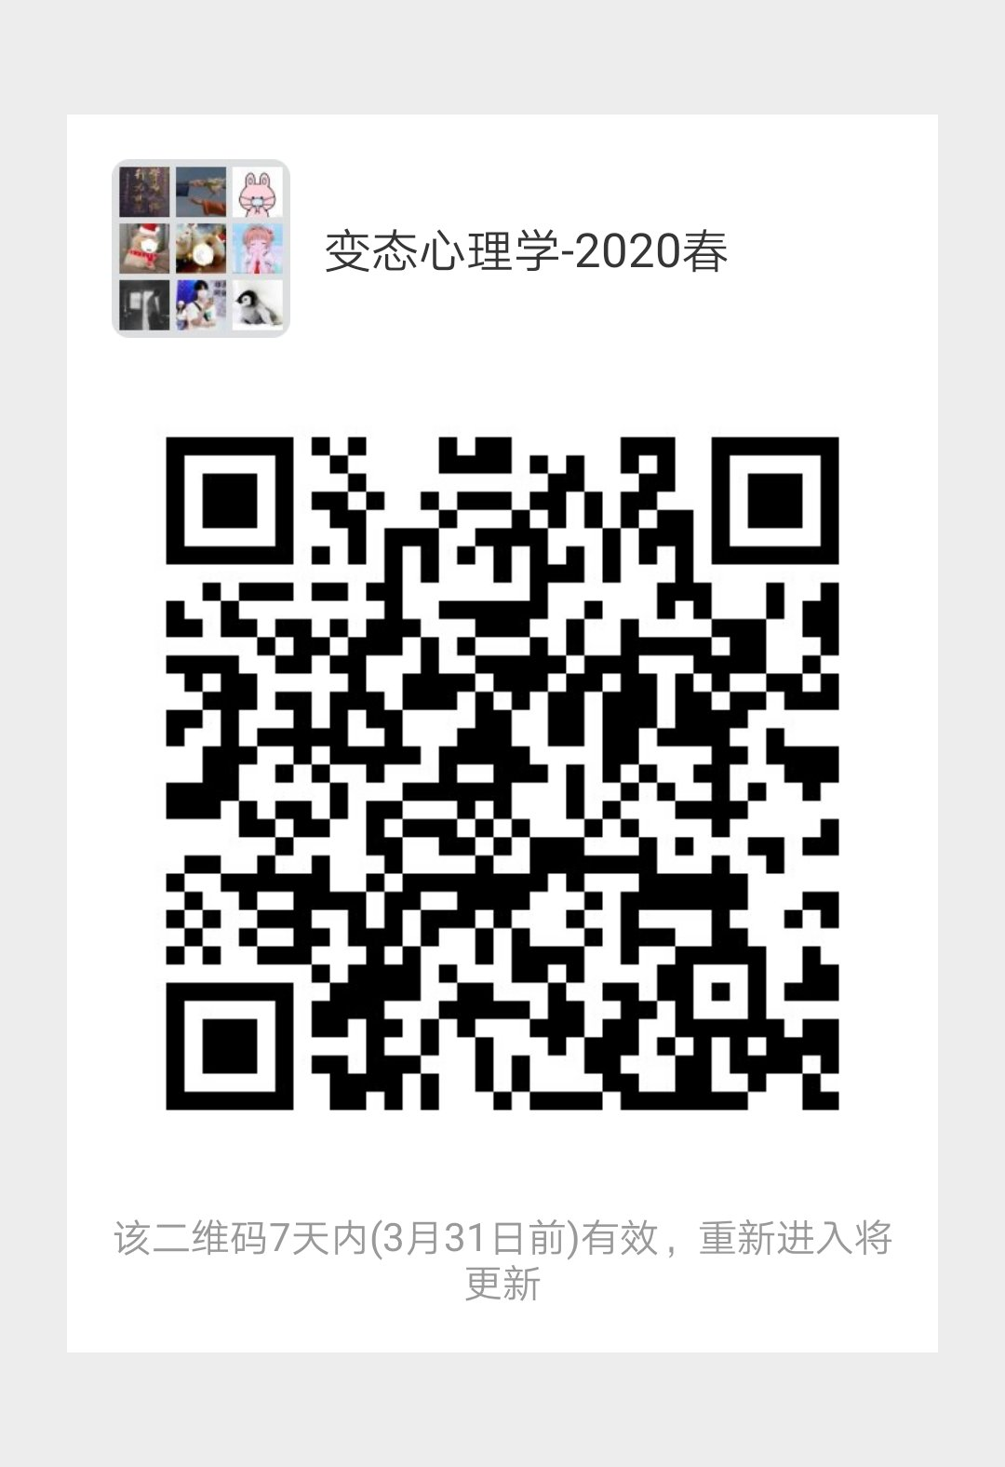
301016 | 张可创 | 教授 | 在编 | 政府管理学院 | 星期二_15:00-17:00_[4-15] | 手机版钉钉扫描二维码 | 青浦校区
1901008 | 张善根 | 副教授 | 在编 | 政府管理学院 | 星期一_10:00-12:00_[4-15] | 学习通、微信课程群（都已经建群） | 青浦校区 | 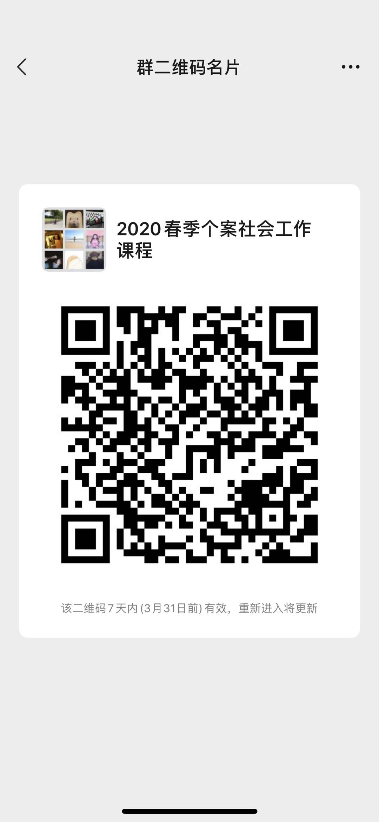 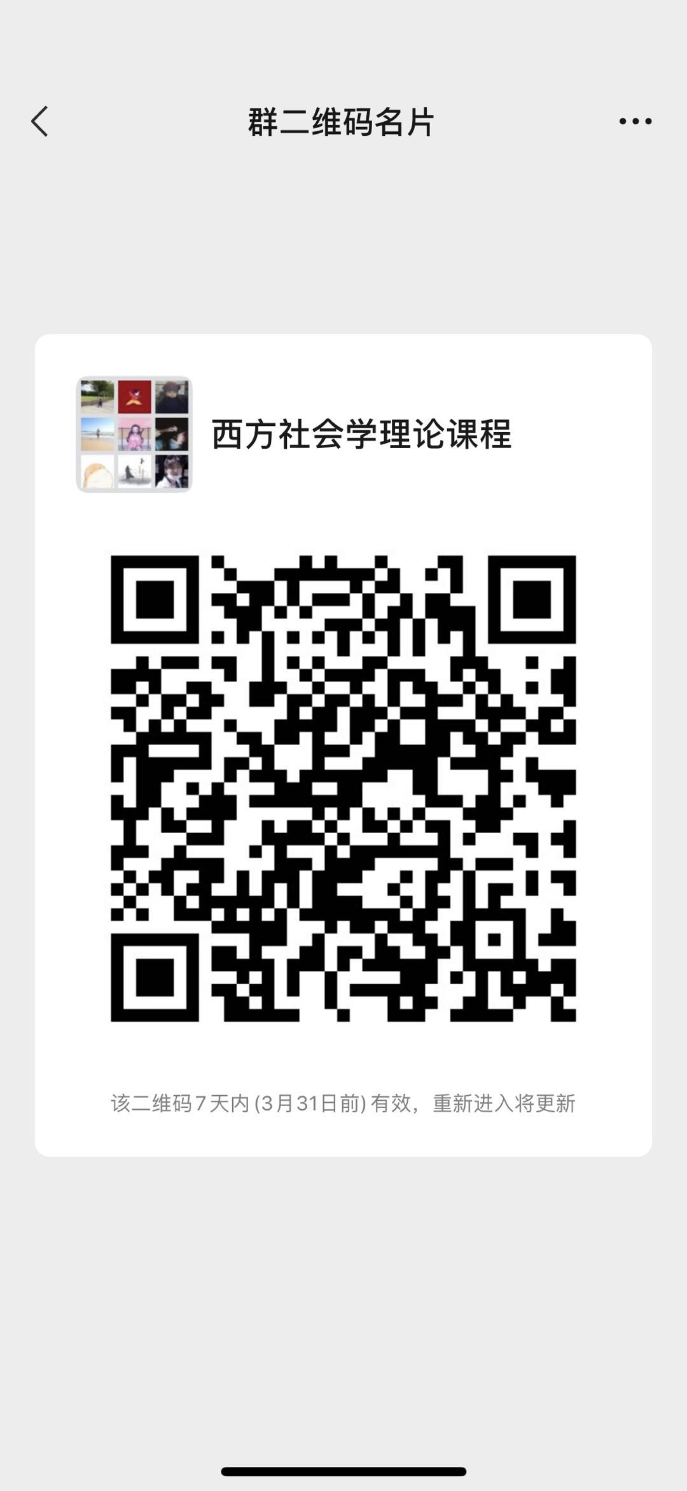
1901028 | 张宪丽 | 讲师 | 在编 | 政府管理学院 | 星期五_09:00-10:00_[4-15] | QQ群（1060576697） | 青浦校区
0501004 | 章友德 | 教授 | 在编 | 政府管理学院 | 星期二_13:00-15:00_[4-15] | 微信群、腾讯会议系统 | 青浦校区 | 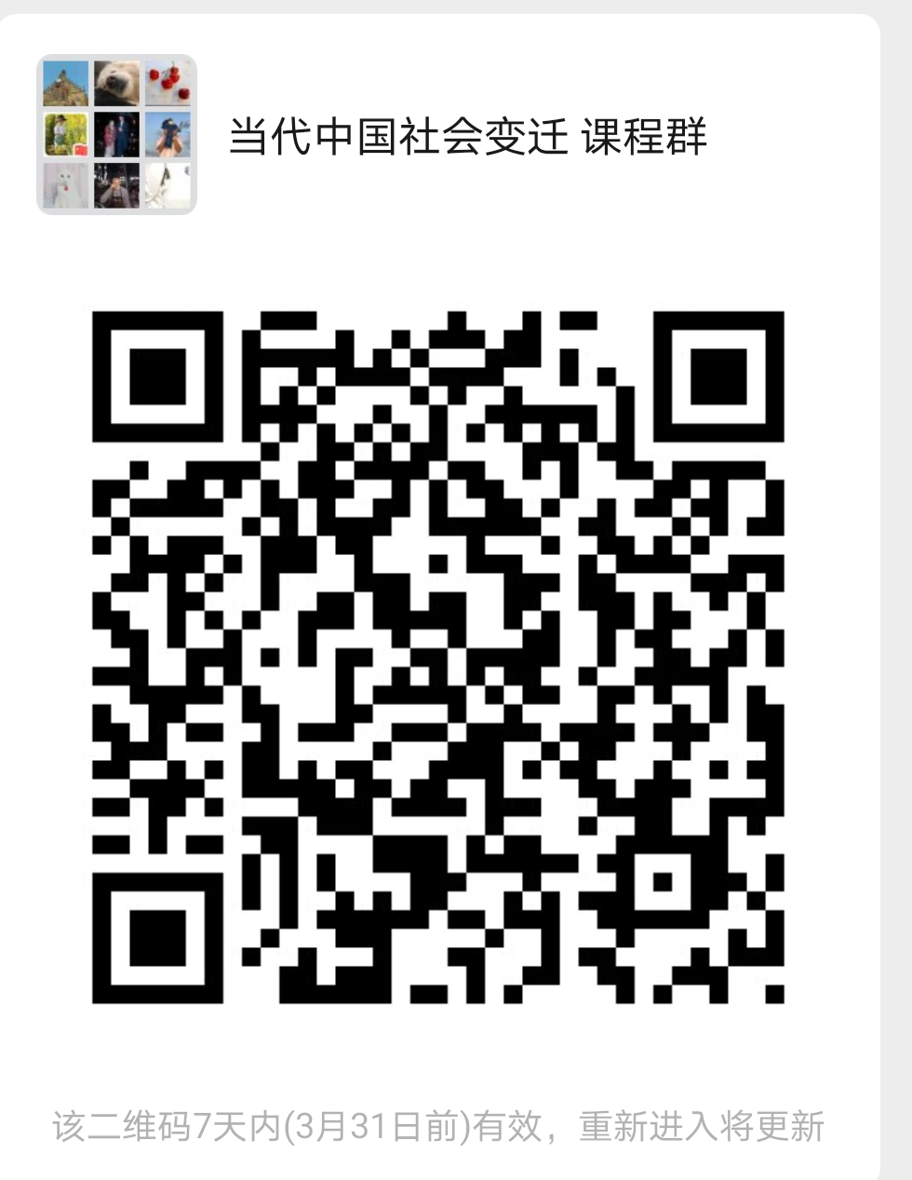
1001006 | 赵雅丹 | 讲师 | 在编 | 政府管理学院 | 星期一_11:00-13:00_[4-15] | 学习通、微信（15214306998） | 青浦校区
1001017 | 周秋君 | 讲师 | 在编 | 政府管理学院 | 星期一_10:00-12:00_[4-15] | 微信群1：[外交学]001(周一10-12)；微信群2:[外交学]002(周一7-9) | 青浦校区
1201009 | 周顺 | 讲师 | 在编 | 政府管理学院 | 星期一_12:30-14:30_[4-15] | 微信群 | 青浦校区 | 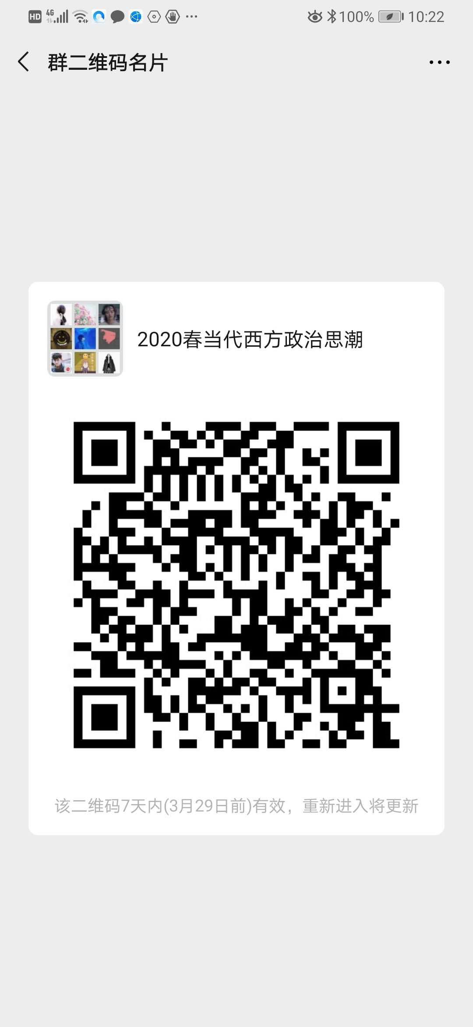
0601005 | 周松青 | 教授 | 在编 | 政府管理学院 | 星期三_10:15-12:15_[4-15] | 发展社会学微信群 | 青浦校区 | 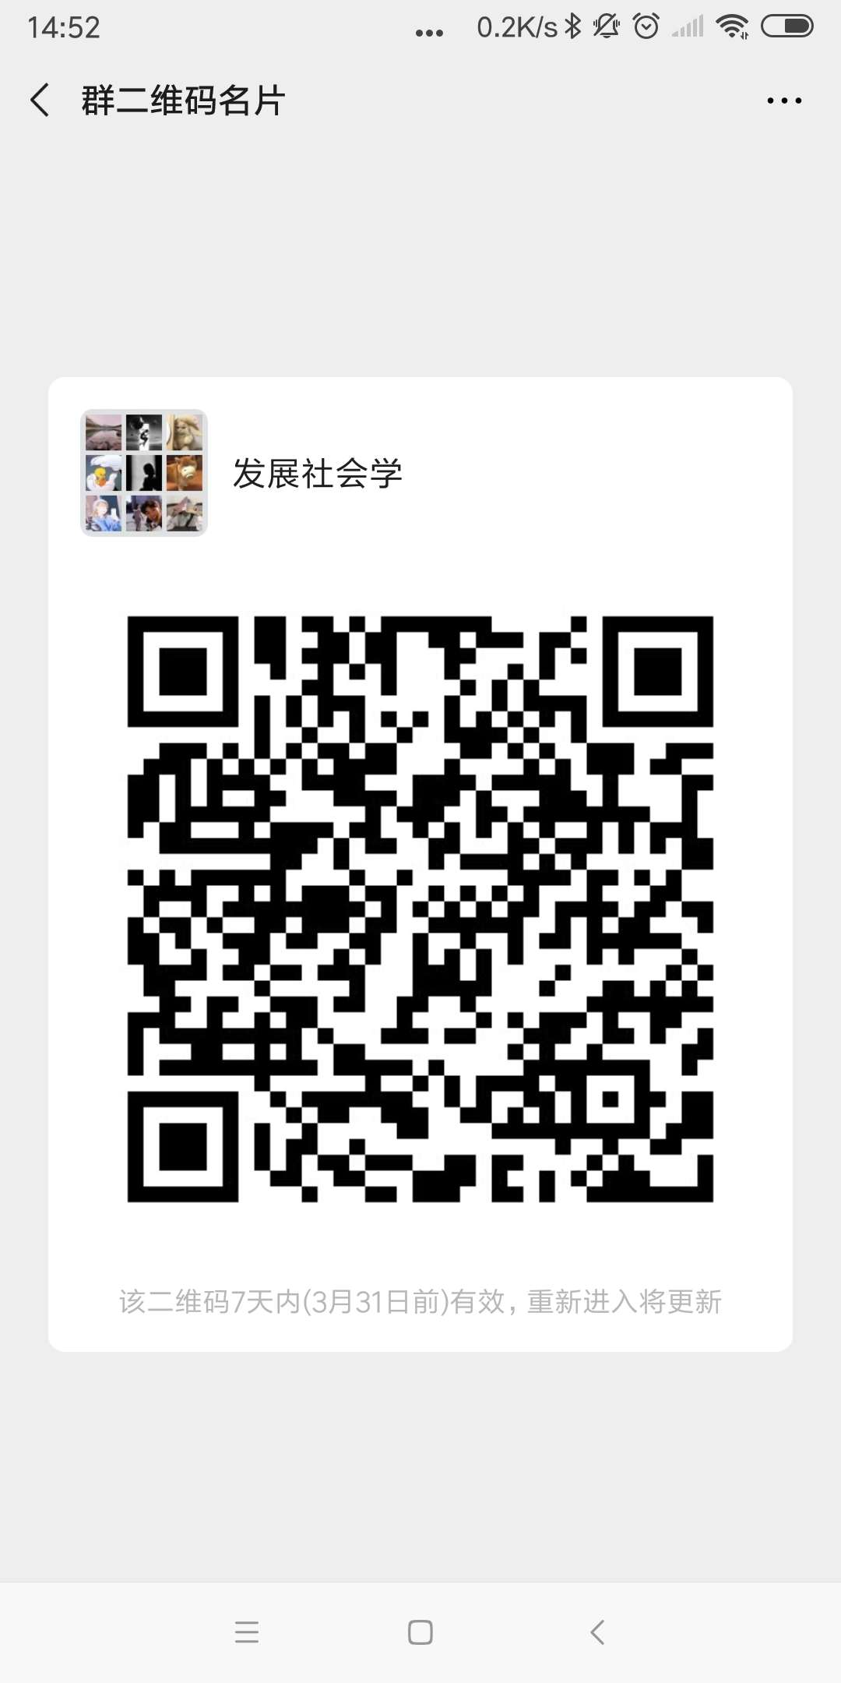
1901035 | 张萍 | 副教授 | 在编 | 语言文化学院 | 周四_15:00-17:00_[4-15] | 学习通邀请码kr08707，微信群，英语阅读4，2018-001、004；英语阅读2，2019-002、003 | 青浦校区
0701015 | 徐鹏 | 讲师 | 在编 | 语言文化学院 | 周一_12:30-14:30 | 微信群008班《大英4》/021班《大英4》/048班《大英4》 | 青浦校区
701012 | 沈燕 | 讲师 | 在编 | 语言文化 | 周四_9：00-11：00 | 微信：综合英语4-002、004 | 青浦
0501012 | 陈冲 | 讲师 | 在编 | 语言文化学院 | 周三_16:30-18:30 | 微信群：大学英语3-001、大学英语3-010、大学英语3-033、英语听力4 | 青浦校区
0801008 | 尹百艳 | 讲师 | 在编 | 语言文化学院 | 周一_9:50-11:50 | 微信群:大学英语004/大学英语030/大学英语043 | 青浦校区
1801012 | 胡道华 | 副教授 | 在编 | 语言文化学院 | 周四_08:15-10:15_[4-15] | 微信群：周三12《英语翻译理论与实践2》、英语写作001（5-6节）、《英语写作1》002班 | 青浦校区
0401019 | 姜楠 | 讲师 | 在编 | 语言文化学院 | 周二14:00-16:00 | 微信群: 英语语音001.002, 美国文学001.002 | 青浦校区
1701016 | 赫潇 | 讲师 | 在编 | 语言文化学院 | 周五14：00-16：00 | 微信群1841俄语班 | 青浦校区
‘0801030 | 周占军 | 讲师 | 在编 | 语言文化学院 | 周三-08：15-10：15 | 微信群（军事理论002班、003班、007班）、学习通群 军事理论 | 青浦校区
501021 | 胡华 | 副教授 | 在编 | 语言文化学院 | 周五_0815-1015 | 超星电脑端 | 青浦校区
1801025 | 陆月华 | 副教授 | 在编 | 语言文化学院 | 周一9.00—11.00 | 微信群 高级英语1班2班，英语词汇学 | 青浦校区
‘0601030 | 李有亮 | 教授 | 在编 | 语言文化学院 | 周一15:00-17:00 | 微信群：文学理论1课程群、文学与人生课程群、汉语言1641毕业论文指导群 | 青浦校区
1801044 | 牧阿珍 | 讲师 | 在编 | 语言文化学院 | 周一19：00-21：00 | 学习通1班-3991022、学习通2班-2360488、微信群-俄语高级听力2 | 青浦校区
9101004 | 尹春晨 | 讲师 | 在编 | 语言文化学院 | 周五15:00-17:00 | 微信群《大英4》055班，061班，065班 | 青浦校区
0301011 | 李云玉 | 讲师 | 在编 | 语言文化学院 | 周一9：50—11：50 | 微信群：2020大学英语3-005班/014班/023班；英语听力2 | 青浦校区
1801053 | 刘净娟 | 讲师 | 在编 | 语言文化学院 | 周四08：15—10：15 | QQ群：俄语听力、语法4答疑群977693900，QQ群：俄语阅读11035976006 | 青浦校区
0601012 | 陈拥宪 | 讲师 | 在编 | 语言文化学院 | 周三16：30-18：30 | 学习通，微信群：大英3（周三12），大英3（周三56），大英3（周三78） | 青浦校区
901041 | 姜忠莉 | 副教授 | 在编 | 语言文化学院 | 周一9:50-11:50 | 学习通、微信群：大学英语4--002班/028班/041班 | 青浦校区
0801003 | 洪令凯 | 讲师 | 在编 | 语言文化学院 | 周四_9：00-11：00 | 微信：2020春-综英4-001班、003班 | 青浦校区
1901005 | 赵凤彩 | 副教授 | 在编 | 语言文化学院 | 周二19：00-21：00 | 微信群名称：19级俄语二班。QQ群名称：俄罗斯文化2（俄语），答疑班级：俄语1841班 | 青浦校区
1201004 | 翁静乐 | 讲师 | 在编 | 语言文化学院 | 周一下午16；30-18:00 | 超星电脑端 大英4（周一34，周一56周一78） | 青浦校区
801033 | 郭野 | 讲师 | 在编 | 语言文化学院 | 周三16：30-18：30 | 微信群：19级大英四56班，19级大英四59班，19级大英四63班 | 青浦校区
0601050 | 于薇薇 | 讲师 | 在编 | 语言文化学院 | 周三_16:30-18:30_【1-15】 | 周三_13：00-14：00【4-15】 | 青浦校区
1701039 | 李洋 | 助教 | 在编 | 语言文化学院 | 周二_13：00-15：00【4-15】 | 学习通：答疑 辅导 邀请码xc23146 | 青浦校区
0401004 | 张晓丽 | 讲师 | 在编 | 语言文化学院 | 周二16:00-18:00 | 微信群：JGU HSK1 Class; JGU HSK2 Class | 青浦校区
9801002 | 沈海波 | 教授 | 在编 | 语言文化学院 | 周三19:00--21:00 | 微信群：沈海波 诗词鉴赏群，沈海波 应用写作 | 青浦校区
1301005 | 谢彩 | 讲师 | 在编 | 语言文化学院 | 周四13：-15：00 | 学习通：应用写作邀请码2935031，网络文学与文化产业4327645，创意学8506713、留学生单独微信指导，外国文学史9095331 | 青浦校区
0501026 | 吴苌弘 | 副教授 | 在编 | 语言文化学院 | 周三16:20-18:20 | 微信群：2020春翻译 | 青浦校区
0501022 | 须文瑜 | 讲师 | 在编 | 语言文化学院 | 周三12:30-14:30 | 学习通: 009（4007059），017（4477078），031（6291551） | 青浦校区
1501045 | 华莉 | 教授 | 在编 | 语言文化学院 | 周二 13：30-15：:0 | 微信群：上政2016级俄语班、2017级俄语班、2018级18411班 | 青浦校区
0901032 | 曹立群 | 副教授 | 在编 | 语言文化学院 | 周一14：30-16：30 | 微信群：本科英语 | 青浦校区
701041 | 冯浩文 | 副教授 | 在编 | 语言文化学院 | 周一_13:00-15:00_[1-15] | 学习通：中国文学史2（001）（9762237），应用写作002（6698339），应用写作006（4752956），批判性思维002（7219446） | 青浦校区
1801009 | 王丽群 | 副研究员 | 在编 | 语言文化学院 | 周三13：00-15：00【4-15】 | 微信群：中西传统节日文化赏析001，第二外语3（英语）001 | 青浦校区
1501017 | 朱凯 | 副教授 | 在编 | 语言文化学院 | 周四_10-12_[1-15］ | 学习通h t 58369 | 青浦校区
1601012 | 付永萍 | 讲师 | 在编 | 语言文化学院 | 周五15:00～17:00 | 微信群：应用写作（007，015，016）班，文化产业管理与实务（一），19预科应用写作（二） | 青浦校区
1901015 | 任燕燕 | 助理研究员 | 在编 | 语言文化学院 | 周三14:50-17:15 | 学习通：基础俄语2 | 青浦校区
80120 | 李黎 | 副教授 | 在编 | 语言文化学院 | 周一_9:45-11:45-【4-15】 | 学习通: 001（1755771），027（1725580），040（6539280） | 青浦校区
1901009 | 戴慧 | 副教授 | 在编 | 语言文化学院 | 周三 9：30一11：30 | 学习通 俄语阅读3 邀请码 1006626 | 青浦校区
1701001 | 李诗芳 | 教授 | 在编 | 语言文化学院 | 周一9:00-11:00【4-15】 | 微信群：2020年春季 法律英语 2 ；2020年春季 第二外语1（英语） | 青浦校区
’0601044 | 胡川 | 讲师 | 在编 | 语言文化学院 | 周五12：30-14：30 | 微信群：大学英语3 11/21/27课程群 | 青浦校区
‘0201008 | 贾迎花 | 讲师 | 在编 | 语言文化学院 | 周一_08:15-10:05_11:35-11:45 | 微信群：大学英语019班/大学英语036班/大学英语046班 | 青浦校区
0901040 | 王春芳 | 讲师 | 在编 | 语言文化学院 | 周四9:45-11:45【4-15】 | 微信群：大学英语4-005班；大学英语4-014班；大学英语4-031班；英语听力2-002班 | 青浦校区
’801009 | 张煜 | 讲师 | 在编 | 语言文化学院 | 周一 16：30-18：30 | 微信群： 大学英语4-10， 大学英语4-023，大学英语4-39，大学英语4-50 | 青浦校区
0701005 | 缪学 | 副教授 | 在编 | 语言文化学院 | 周三_10:00-11:30; 16:30-17:00 | 学习通：邀请码gr77543 | 青浦校区
1501037 | 岳强 | 讲师 | 在编 | 语言文化学院 | 周一9:50-11:50 | 微信群:俄语语法2，旅游俄语 | 青浦校区
0601010 | 陈栩 | 讲师 | 在编 | 语言文化学院 | 周一 14:40-16:40 | 微信群：综合英语2-001、003；听力2-001 | 青浦校区
’0601052 | 温莉 | 讲师 | 在编 | 语言文化学院 | 周三_12：30-14：30 | 微信群：008班、016班、030班 | 青浦校区
‘0701029 | 燕守宝 | 讲师 | 在编 | 语言文化学院 | 周三_14:50-16:50 | 微信群：College English 4-054,College English 4-058,College English 4-062 | 青浦校区
16010166 | 张晓玲 | 讲师 | 在编 | 语言文化学院 | 周一15:30-17:30 | 微信群：基础俄语2课程资料分享群 俄语一班 | 青浦校区
0301009 | 范湘萍 | 副教授 | 在编 | 语言文化学院 | 周三 8:15 - 10:05，16:20-16:30 | 微信群：19级 大英4,064 | 青浦校区
0801011 | 颜婷 | 讲师 | 在编 | 语言文化学院 | 周一8:15-10:00; 11:35-11:50 | qq群：20春-大英4-017班；20春-大英4-034班；20春-大英4-044 | 青浦校区
501011 | 杨军红 | 副教授 | 在编 | 语言文化学院 | 周一 9：00-11：00 | qq 群：预科英语 ， 少数民族预科班英语2 | 青浦校区
’0701013 | 姚刚 | 讲师 | 在编 | 语言文化学院 | 周三 8:15 - 10:05，16:20-16:30 | QQ群：大学英语4 | 青浦校区
1301024 | 魏雅俐 | 助教 | 在编 | 语言文化学院 | 周三 14:30-16:30 | 微信群：大英4-053,大英4-057,大英4-060 | 青浦校区
1901029 | 高翔 | 讲师 | 在编 | 语言文化学院 | 周四 13:30—15:30 | 微信群：基础写作2课程群（周一3-4）应用写作003班（周三1-2 ）应用写作011班（周五1-2）现代办公实务课程群（周三3-4） | 青浦校区
1801019 | 李翠 | 讲师 | 在编 | 语言文化学院 | 周二16：00-18：00 | 学习通：汉语国际教育课堂案例分析：6642937；二语习得：7531297；演讲口才：9687001；应用写作001班：6271484；应用写作008班：8901993 | 青浦校区
’0301012 | 黄红伟 | 讲师 | 在编 | 语言文化学院 | 周三11：30—12：30，16：30—17：30 | 微信群：20春英语003班，20春英语012班，20春英语022班 | 青浦校区
1001015 | 夏甘霖 | 副教授 | 在编 | 语言文化学院 | 周三8:00-10:00 【3-15】 | ZOOM会议ID：579-387-290 | 青浦校区
0701021 | 纪家举 | 讲师 | 在编 | 语言文化学院 | 周三_12:30-14:30 | 学习通、微信群：大英3-004，大英3-013，大英3-028 | 青浦校区
201025 | 常立霓 | 教授 | 在编 | 语言文化学院 | 周三 10：00-12：00 | 微信群：中国文学史4 周三10.11节周五5.6节； 应用写作009周三5.6节；应用写作010周五1.2节；应用写作013周五3.4节 | 青浦校区
0801016 | 刘亮 | 讲师 | 在编 | 语言文化学院 | 星期三_18:45-20:45 | 学习通：大学英语 3 （006班、015班、024班）；诗词与书法艺术 | 青浦校区
1801028 | 孙盛囡 | 副教授 | 在编 | 语言文化学院 | 周一15;00-16;00 周四 10;00-11;00 | qq群：2020春日语二外3（群号：1071658567），2020春日语二外1（群号：1036602794） | 青浦校区
0801017 | 王春荣 | 讲师 | 在编 | 语言文化学院 | 周三 16:00-18:00 | 微信群：18级英语专业学生 | 青浦校区
701035 | 朱雷 | 讲师 | 在编 | 语言文化学院 | 周四 10:00-12:00 | 学习通：综合英语2 | 青浦校区
701020 | 韩静 | 讲师 | 在编 | 语言文化学院 | 周四12:30-14:30 | 学习通、微信群：第二外语1（002班）、 大学日语2 | 青浦校区
801032 | 王维雅 | 讲师 | 在编 | 语言文化学院 | 周一 14:30～16:30 | 学习通、微信群：大学英语4班机群（009、025、029） | 青浦校区
701014 | 耿莲 | 讲师 | 在编 | 语言文化学院 | 周四9：45—11：45 | 微信群：2020-大学英语4-007 2020-大学英语4-016 2020-大学英语4-033 | 青浦校区
1601013 | 李洋 | 讲师 | 在编 | 纪录片 | 星期二_14：00-16：00 | 超星学习通 | 青浦校区
1601031 | 邢虹文 | 教授 | 在编 | 上海纪录片学院 | 星期三_11:50-12:50和16：30-17：30_[1-15] | 微信群（18级纪录片创作和电视栏目工作坊） | 青浦校区
1801030 | 刘馨洋 | 助教 | 在编 | 上海纪录片学院 | 周四12:30-14:30 | 超星学习通、微信：15618609577 | 青浦校区
1301001 | 戴楠 | 讲师 | 在编 | 上海纪录片学院 | 星期二_11:35-13:35_[4-15] | 微信群：《影视理论》课程群、《电视专题片制作》课程群 | 青浦校区
1301021 | 於红梅 | 副教授 | 在编 | 上海纪录片学院 | 星期一_8:30-9:30_[1-15]；星期四_8:30-9:30_[1-15] | 平台名称：微信。 群号信息：“於红梅-坐班答疑群（2020春）” | 青浦校区
1801006 | 武骏 | 助教 | 在编 | 上海纪录片学院 | 星期四_13:00-15:00_[4-15] | 微信（微信号：pixeldisease） | 青浦校区
0801024 | 郭丽娟 | 讲师 | 在编 | 上海纪录片学院 | 星期四_16:20-18:20_[4-15] | 超星；QQ群（音乐鉴赏776982992；世界民族音乐文化1019273588） | 青浦校区
0701004 | 钱季平 | 讲师 | 在编 | 纪录片学院 | 星期四_13:00-15:00_[1-15] | 超星学习通 | 青浦校区
1801005 | 李暄 | 讲师 | 在编 | 上海纪录片学院 | 星期三_11:00-13:00_[1-15] | 新闻评论课程微信群；新闻传播伦理与法规课程微信群 | 青浦校区
801029 | 曾嵘 | 副教授 | 在编 | 纪录片学院 | 周三14：3-——16：30[1-15] | 超星学习通，坐班答疑群邀请码ja33046 | 青浦校区
1801004 | 吴猛强 | 助教 | 在编 | 上海纪录片学院 | 星期一_9:00-11:00_[4-15] | 微信13918508819 | 青浦校区
1801058 | 王珏 | 讲师 | 在编 | 上海纪录片学院 | 星期一_14:00 -16:00_[4-15] | 微信群,群名称：电视编辑 | 青浦校区
1901012 | 张长 | 教师 | 在编 | 纪录片学院 | 星期一_9：00-11：00_[4-15] | 微信群 | 青浦校区
1101024 | 陶文静 | 副教授 | 在编 | 纪录片 | 周三8：00-10：00 | 超星学习通 | 青浦校区
1501036 | 陈婷 | 讲师 | 在编 | 上海纪录片学院 | 星期一_9:00-11:00_[4-15] | 超星学习通 | 青浦校区
1201012 | 孙健 | 副教授 | 在编 | 上海纪录片学院 | 星期一_9:00-11:00_[4-15] | 超星学习通 | 青浦校区
1901032 | 吴圆圆 | 讲师 | 在编 | 上海纪录片学院 | 星期三_12:00-14:00_[4-15] | 超星学习通、微信群 群号：18电视节目制作（周三1-4） | 青浦校区
1801016 | 郭侍锷 | 讲师 | 在编 | 上海纪录片学院 | 星期一_12:30-14：30_[4-15] | 超星学习通 | 青浦校区
1401004 | 姚久扬 | 实验师 | 在编 | 上海纪录片学院 | 星期四_12:30-14:30_[1-15] | 学习通 | 青浦校区
1601032 | 徐红 | 副教授 | 在编 | 上海纪录片学院 | 星期四_14:30-16:30_[1-15] | 学习通；《世界经典电影赏析》微信群 | 青浦校区
0801007 | 欧阳为民 | 教授 | 在编 | 人工智能法学院 | 星期二_18:00-20:00_[4-15] | 学习通：博弈论与策略思维、批判性思维 | 青浦校区
0701027 | 黄芹华 | 副教授 | 在编 | 人工智能法学院 | 星期四_14:30-16:30_[4-15] | 超星 学习通各课程群聊：计算机应用技术2 005、009、028 大数据与大数据时代 | 青浦校区
9501007 | 吴 英 | 副教授 | 在编 | 人工智能法学院 | 星期三_12：30-14：30_[4-15] | 学习通：计算机应用技术2 017、022、027 | 青浦校区
0501006 | 盛宇 | 副教授 | 在编 | 人工智能法学院 | 星期三_14：45-16：45_[4-15] | 学习通：计算机应用技术2 003 008 012 024 微信群名称：2020计算机应用技术2 | 青浦校区
0601053 | 潘晓晖 | 副教授 | 在编 | 人工智能法学院 | 星期五_10:10-12:10_[4-15] | 计算机应用技术2 002、007、011、019 QQ群：629168434 | 青浦校区
0501020 | 郭金兰 | 副教授 | 在编 | 人工智能法学院 | 星期三_10：00-12:00_[4-15] | 超星平台：人工智能与法律001；计算机应用技术2 004、013 微信群名： 人工智能与法律”；计算机应用技术2 | 青浦校区
0901037 | 李卫卫 | 讲师 | 在编 | 人工智能法学院 | 星期三_15:00-16:00_[4-15] 星期五_10:00-11:00_[4-15] | 微信—001班计算机 微信—006班计算机 微信—010班计算机 | 青浦校区

0501036 | 吕校武 | 讲师 | 在编 | 人工智能法学院 | 星期四_16:00-18:00_[4-15] | 学习通：计算机应用技术2 015、020、025 | 青浦校区
0901031 | 马亮 | 讲师 | 在编 | 人工智能法学院 | 星期三_10:15-12:15_[4-15] | 计算机应用技术2 QQ群: 本科014班 1071244379 本科018班 1003122954 本科023班 699904426 | 青浦校区
0201016 | 云太真 | 讲师 | 在编 | 人工智能法学院 | 星期三_13：00-14：00_[4-15] 星期四_13：00-14：00_[4-15] | 微信-016班计算机 微信-021班计算机 微信-026班计算机 微信-001预科计算机 | 青浦校区

901027 | 岳明 | 讲师 | 在编 | 体育部 | 周四16点到20点 | 学习通 | 青浦校区
0601017 | 宋剑英 | 教授 | 在编 | 体育部 | 星期二_9：00一11：00 13：00-15：00_[4-15] | 超星平台，微信 | 青浦校区
0701030 | 范威 | 副教授 | 在编 | 体育部 | 星期三_16:20-20:20 | 学习通 范威 | 青浦校区
1101014 | 李强 | 讲师 | 在编 | 体育部 | 周四16:30-20:30 | 微信15201926182 | 青浦校区
0601056 | 谭小勇 | 教授 | 在编 | 体育部 | 星期三上午9-11，下午3-5 | 学系通 | 青浦校区
801014 | 姜熙 | 副教授 | 在编 | 体育部 | 周五_08:00-10:00、13:00-14:40、16：30-16：50 | 微信号13661581214 | 青浦校区
0301010 | 向会英 | 副教授 | 在编 | 体育部 | 星期二一_12:30-16:30_[1-15] | 微信号：13564946591 | 青浦校区
1101008 | 赵汉华 | 讲师 | 在编 | 体育部 | 周二8：15-11：15周三8：15-9：15 | 微信13918274396 | 青浦校区
1701024 | 王克阳 | 助教 | 在编 | 体育部 | 周五下午13：00-17:00 | 学习通平台 | 青浦校区
0501013 | 张凌 | 讲师 | 在编 | 体育部 | 星期一——13：00-17:00 | 微信号：18117021983 | 青浦校区
0601026 | 宁伟 | 讲师 | 在编 | 体育部 | 周二17:00-21:00 | 微信号18621616262 | 青浦校区
0901015 | 孔凡立 | 讲师 | 在编 | 体育部 | 星期一——8：15-12:15（4-15周） | 微信号：13816513419 | 青浦校区
9701003 | 程花 | 讲师 | 在编 | 体育部 | 星期一13：00-17:00[4-15] | 超星学习通，坐班答疑群 | 青浦校区
0601025 | 许莉 | 讲师 | 在编 | 体育部 | 周二_17:00-21:00_[4-15] | QQ群941946379 | 青浦校区
9101006 | 许青 | 讲师 | 在编 | 体育部 | 周三_17:00-21:00_[4-15] | QQ群973269479 | 青浦校区
0501034 | 吴嘉玲 | 教授 | 在编 | 体育部 | 周一16.20--20.20 | 超星学习通群 | 青浦校区
1501024 | 许忠根 | 讲师 | 在编 | 体育部 | 周一16：30-20：30[4-15] | 微信13004106778 | 青浦校区
0901045 | 费杰 | 讲师 | 在编 | 体育部 | 周三：16：30-20：30 | 超星学系通群 | 青浦校区
0801013 | 徐士韦 | 副教授 | 在编 | 体育部 | 周四16.20--20.20 | 微信号15216776898 | 青浦校区

